Quản lý sách (App)
Project Name | XÂY DỰNG HỆ THỐNG QUẢN LÝ VÀ ĐẶT BÀN CAFEBOOK TÍCH HỢP CHATBOT AI HỖ TRỢ TƯ VẤN
Module Code | Quản lý sách (App)
 | Hoàn thành | Lỗi | Chưa kiểm tra | Bị chăn | Tổng số trường hợp thử nghiệm
Round 1 | 22 | 2 | 0 | 0 | 24
Round 2 | 24 | 0 | 0 | 0 | 24
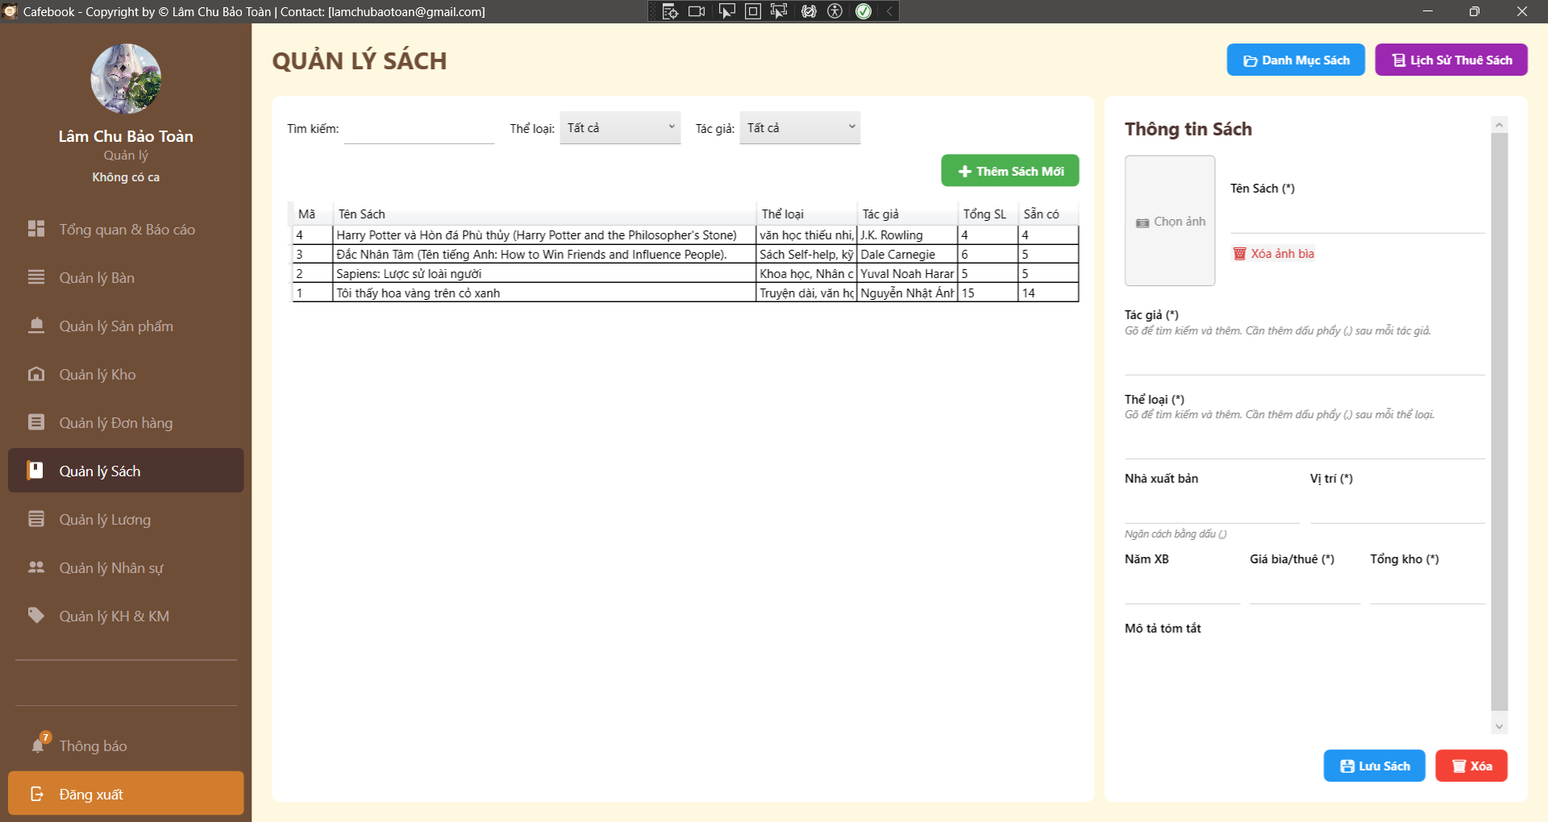
Test Case ID | Mô tả | Hành động | Điều kiện tiên quyết | Kết quả mong đợi | Kết quả thực tế | Kết quả |  |  | Kết quả |  |  | Chú thích
 |  |  |  |  |  | Vòng 1 |  |  | Vòng 2
 |  |  |  |  |  | Trạng thái | Ngày kiểm tra | Người kiểm tra | Trạng thái | Ngày kiểm tra | Người kiểm tra
GUI_SHOW Trang Quản lý sách
GUI-SACH01 | Bố cục tổng thể & Tiêu đề | Quan sát màn hình Quản lý Sách. |  | - Tiêu đề "QUẢN LÝ SÁCH". - Có nút "Danh Mục Sách" và "Lịch Sử Thuê Sách" ở góc phải. | - Tiêu đề "QUẢN LÝ SÁCH". - Có nút "Danh Mục Sách" và "Lịch Sử Thuê Sách" ở góc phải. | Passed | 2026-04-07 | Uyên | Passed | 2026-04-07 | Tú
GUI-SACH02 | Khung bộ lọc tìm kiếm | Quan sát thanh công cụ phía trên lưới. |  | - Ô Tìm kiếm trống. - Dropdown Thể loại và Tác giả mặc định là "Tất cả". | - Ô Tìm kiếm trống. - Dropdown Thể loại và Tác giả mặc định là "Tất cả". | Passed | 2026-04-07 | Uyên | Passed | 2026-04-07 | Tú
GUI-SACH03 | Lưới dữ liệu (DataGrid) | Quan sát bảng bên trái. |  | - Đủ 6 cột: Mã, Tên Sách, Thể loại, Tác giả, Tổng SL, Sẵn có. | - Đủ 6 cột: Mã, Tên Sách, Thể loại, Tác giả, Tổng SL, Sẵn có. | Passed | 2026-04-07 | Uyên | Passed | 2026-04-07 | Tú
GUI-SACH04 | Dấu hiệu trường bắt buộc | Quan sát Form thông tin bên phải. |  | - Có dấu (*) tại: Tên Sách, Tác giả, Thể loại, Vị trí, Giá bìa/thuê, Tổng kho. | - Có dấu (*) tại: Tên Sách, Tác giả, Thể loại, Vị trí, Giá bìa/thuê, Tổng kho. | Passed | 2026-04-07 | Uyên | Passed | 2026-04-07 | Tú
GUI-SACH05 | Form mặc định khi Tạo mới | Nhấn nút "+ Thêm Sách Mới". |  | - Ảnh bìa trống, hiện chữ "Chọn ảnh". - Các ô text bị xóa trắng. - Giá bìa rỗng, Tổng kho mặc định là "1". | - Ảnh bìa trống, hiện chữ "Chọn ảnh". - Các ô text bị xóa trắng. - Giá bìa rỗng, Tổng kho mặc định là "1". | Passed | 2026-04-07 | Uyên | Passed | 2026-04-07 | Tú
GUI-SACH06 | UI - Nút xóa ảnh bìa | Chọn cuốn sách chưa có ảnh bìa.2. Chọn cuốn sách đã có ảnh bìa. | Có đủ 2 loại sách. | - Sách chưa có ảnh: Nút "Xóa ảnh bìa" và chữ "Chọn ảnh" hiển thị. - Sách có ảnh: Hiển thị hình ảnh, ẩn chữ "Chọn ảnh". | - Sách chưa có ảnh: Nút "Xóa ảnh bìa" và chữ "Chọn ảnh" hiển thị. - Sách có ảnh: Hiển thị hình ảnh, ẩn chữ "Chọn ảnh". | Passed | 2026-04-07 | Uyên | Passed | 2026-04-07 | Tú
GUI-SACH07 | Chặn UI truy cập (Lớp 2) | Dùng tài khoản không có quyền QL_SACH truy cập. |  | - Hiện thông báo "Bạn không có quyền truy cập...". - App tự động điều hướng quay lại. | - Hiện thông báo "Bạn không có quyền truy cập...". - App tự động điều hướng quay lại. | Passed | 2026-04-07 | Uyên | Passed | 2026-04-07 | Tú
FUNCTION_SHOW Trang Quản lý sách
FUNC-SACH01 | Lọc dữ liệu theo Tên Sách | 1. Nhập từ khóa (vd: "Harry Potter") vào ô Tìm kiếm. | Có sách tên tương ứng. | 1. Lưới dữ liệu lọc Real-time. 2. Chỉ hiện sách có tên khớp với từ khóa. | 1. Lưới dữ liệu lọc Real-time. 2. Chỉ hiện sách có tên khớp với từ khóa. | Passed | 2026-04-07 | Uyên | Passed | 2026-04-07 | Tú
FUNC-SACH02 | Lọc dữ liệu theo Tác giả (Text) | 1. Nhập Tên tác giả (vd: "Rowling") vào ô Tìm kiếm. |  | 1. Lưới lọc Real-time. 2. Hiển thị sách của tác giả đó. | 1. Lưới lọc Real-time. 2. Hiển thị sách của tác giả đó. | Passed | 2026-04-07 | Uyên | Passed | 2026-04-07 | Tú
FUNC-SACH03 | [BUG] Lọc dữ liệu theo Mã Sách | 1. Nhập Mã Sách (vd: "3") vào ô Tìm kiếm. | Có sách mã số 3. | 1. Lưới dữ liệu phải hiển thị chính xác cuốn sách có Mã = 3. | 1. Không hiển thị sách | Failed | 2026-04-07 | Uyên | Passed | 2026-04-07 | Tú
FUNC-SACH04 | Lọc theo Dropdown Thể loại | 1. Chọn "Khoa học" ở Dropdown Thể loại. |  | 1. Chỉ hiển thị các sách thuộc thể loại Khoa học. | 1. Chỉ hiển thị các sách thuộc thể loại Khoa học. | Passed | 2026-04-07 | Uyên | Passed | 2026-04-07 | Tú
FUNC-SACH05 | Kết hợp nhiều bộ lọc | 1. Chọn Thể loại "Văn học". 2. Gõ tìm kiếm "Nhật Ánh". |  | 1. Kết quả trả về phải thỏa mãn CẢ 2 điều kiện. | 1. Kết quả trả về phải thỏa mãn CẢ 2 điều kiện. | Passed | 2026-04-07 | Uyên | Passed | 2026-04-07 | Tú
FUNC-SACH06 | [BUG] Bỏ trống trường bắt buộc | 1. Nhấn "+ Thêm Sách Mới". 2. Nhập Tên sách, bỏ trống Tác giả, Thể loại, Vị trí. 3. Nhấn "Lưu Sách". |  | 1. Hệ thống phải chặn lại ở Client. 2. Hiện cảnh báo yêu cầu nhập đầy đủ các trường có dấu (*). | 1. Hệ Thống lưu thành công | Failed | 2026-04-07 | Uyên | Passed | 2026-04-07 | Tú
FUNC-SACH07 | Ép kiểu chữ vào ô số | 1. Nhập chữ "abc" vào Giá bìa/Tổng kho. 2. Nhấn "Lưu Sách". |  | 1. Code tự động parse thành số 0 (hoặc chặn nhập chữ). 2. Không gây lỗi crash ứng dụng. | 1. Code tự động parse thành số 0 (hoặc chặn nhập chữ). 2. Không gây lỗi crash ứng dụng. | Passed | 2026-04-07 | Uyên | Passed | 2026-04-07 | Tú
FUNC-SACH08 | Logic Auto-suggest (Hiển thị) | 1. Đặt trỏ chuột vào ô "Tác giả". 2. Gõ từ khóa "Nguyễn". | Có tác giả Nguyễn Nhật Ánh trong DB. | 1. Popup gợi ý xổ xuống. 2. Hiển thị danh sách tác giả chứa chữ "Nguyễn". | 1. Popup gợi ý xổ xuống. 2. Hiển thị danh sách tác giả chứa chữ "Nguyễn". | Passed | 2026-04-07 | Uyên | Passed | 2026-04-07 | Tú
FUNC-SACH09 | Logic Auto-suggest (Chọn item) | 1. Khi Popup gợi ý đang mở, click chọn 1 tác giả (vd: "Nguyễn Nhật Ánh"). |  | 1. Tên tác giả được điền vào TextBox. 2. Tự động thêm dấu phẩy và khoảng trắng , ở cuối (vd: "Nguyễn Nhật Ánh, "). 3. Popup tự đóng. | 1. Tên tác giả được điền vào TextBox. 2. Tự động thêm dấu phẩy và khoảng trắng , ở cuối (vd: "Nguyễn Nhật Ánh, "). 3. Popup tự đóng. | Passed | 2026-04-07 | Uyên | Passed | 2026-04-07 | Tú
FUNC-SACH10 | Logic Auto-suggest (Nhiều item) | 1. Sau khi đã có 1 tác giả và dấu phẩy, tiếp tục gõ "Row". 2. Chọn "J.K. Rowling" từ popup. |  | 1. Textbox cộng dồn chính xác: "Nguyễn Nhật Ánh, J.K. Rowling, ". | 1. Textbox cộng dồn chính xác: "Nguyễn Nhật Ánh, J.K. Rowling, ". | Passed | 2026-04-07 | Uyên | Passed | 2026-04-07 | Tú
FUNC-SACH11 | Upload Ảnh Bìa (Thành công) | 1. Nhấn vào vùng "Chọn ảnh". 2. Chọn 1 file .jpg hợp lệ. 3. Nhấn "Lưu Sách". |  | 1. Hình ảnh Preview hiển thị ngay trên Form. 2. Lưu thành công, tải lại Form vẫn thấy ảnh. | 1. Hình ảnh Preview hiển thị ngay trên Form. 2. Lưu thành công, tải lại Form vẫn thấy ảnh. | Passed | 2026-04-07 | Uyên | Passed | 2026-04-07 | Tú
FUNC-SACH12 | Xóa Ảnh Bìa | 1. Chọn sách đang có ảnh bìa. 2. Nhấn "Xóa ảnh bìa". 3. Nhấn "Lưu Sách". |  | 1. Ảnh Preview biến mất, hiện lại chữ "Chọn ảnh". 2. Lưu thành công, tải lại sách không còn ảnh. | 1. Ảnh Preview biến mất, hiện lại chữ "Chọn ảnh". 2. Lưu thành công, tải lại sách không còn ảnh. | Passed | 2026-04-07 | Uyên | Passed | 2026-04-07 | Tú
FUNC-SACH13 | Thêm mới Sách thành công | 1. Điền đầy đủ thông tin hợp lệ (Tên, Tác giả, TL, Vị trí...). 2. Nhấn "Lưu Sách". |  | 1. Báo lưu thành công. 2. Lưới dữ liệu xuất hiện sách mới, Sẵn có = Tổng kho. | 1. Báo lưu thành công. 2. Lưới dữ liệu xuất hiện sách mới, Sẵn có = Tổng kho. | Passed | 2026-04-07 | Uyên | Passed | 2026-04-07 | Tú
FUNC-SACH14 | Ràng buộc Xóa - Đang cho thuê | 1. Chọn cuốn sách đang có người thuê (Sẵn có < Tổng kho). 2. Nhấn "Xóa" -> Yes. | Sách đang có đơn thuê. | 1. API chặn thao tác xóa. 2. UI báo lỗi: "Không thể xóa do sách đang được cho thuê". | 1. API chặn thao tác xóa. 2. UI báo lỗi: "Không thể xóa do sách đang được cho thuê". | Passed | 2026-04-07 | Uyên | Passed | 2026-04-07 | Tú
FUNC-SACH15 | Xóa sách thành công | 1. Chọn sách chưa từng phát sinh giao dịch/đang rảnh (Sẵn có = Tổng). 2. Nhấn "Xóa" -> Yes. |  | 1. Báo xóa thành công. 2. Sách biến mất khỏi lưới, Form bị reset. | 1. Báo xóa thành công. 2. Sách biến mất khỏi lưới, Form bị reset. | Passed | 2026-04-07 | Uyên | Passed | 2026-04-07 | Tú
FUNC-SACH16 | Điều hướng - Danh Mục Sách | 1. Nhấn nút "Danh Mục Sách" ở góc phải. | Tài khoản có quyền Quản lý danh mục sách. | 1. Ứng dụng điều hướng sang trang Quản Lý Danh Mục Sách. | 1. Ứng dụng điều hướng sang trang Quản Lý Danh Mục Sách. | Passed | 2026-04-07 | Uyên | Passed | 2026-04-07 | Tú
FUNC-SACH17 | Điều hướng - Lịch Sử Thuê | 1. Nhấn nút "Lịch Sử Thuê Sách" ở góc phải. | Tài khoản có quyền Quản lý lịch sử thuê sách. | 1. Ứng dụng điều hướng sang trang Quản Lý Lịch Sử Thuê Sách. | 1. Ứng dụng điều hướng sang trang Quản Lý Lịch Sử Thuê Sách. | Passed | 2026-04-07 | Uyên | Passed | 2026-04-07 | Tú

Quản lý danh mục sách (App)
Project Name | XÂY DỰNG HỆ THỐNG QUẢN LÝ VÀ ĐẶT BÀN CAFEBOOK TÍCH HỢP CHATBOT AI HỖ TRỢ TƯ VẤN
Module Code | Quản lý danh mục sách (App)
 | Hoàn thành | Lỗi | Chưa kiểm tra | Bị chăn | Tổng số trường hợp thử nghiệm
Round 1 | 20 | 0 | 0 | 0 | 20
Round 2 | 20 | 0 | 0 | 0 | 20
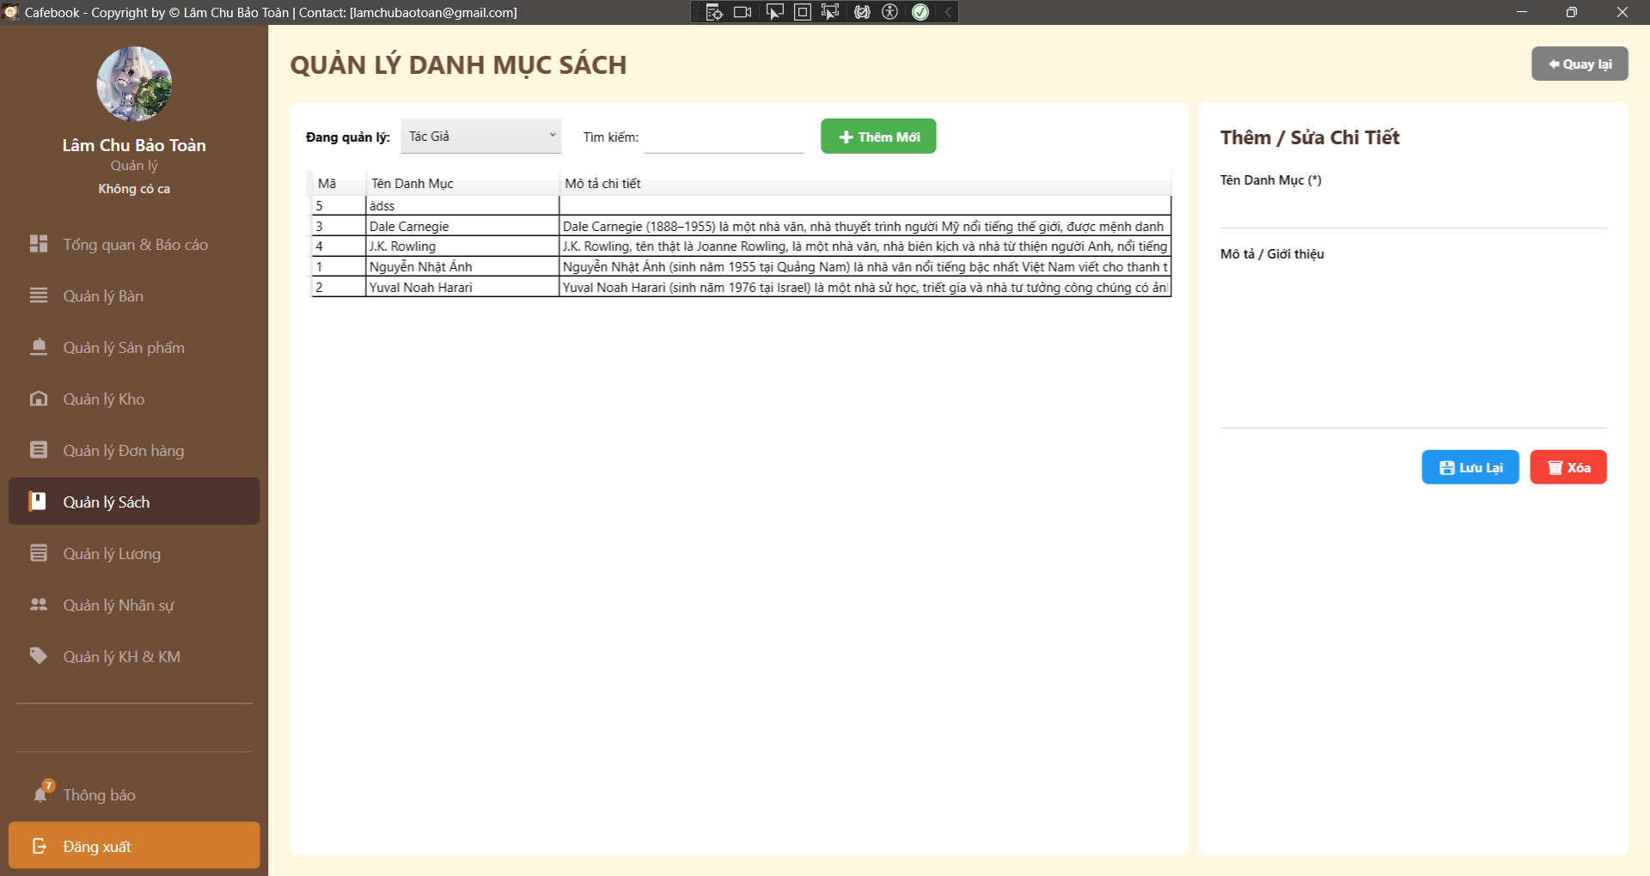
Test Case ID | Mô tả | Hành động | Điều kiện tiên quyết | Kết quả mong đợi | Kết quả thực tế | Kết quả |  |  | Kết quả |  |  | Chú thích
 |  |  |  |  |  | Vòng 1 |  |  | Vòng 2
 |  |  |  |  |  | Trạng thái | Ngày kiểm tra | Người kiểm tra | Trạng thái | Ngày kiểm tra | Người kiểm tra
GUI_SHOW Trang Quản lý danh mục sách
GUI-DMS01 | Bố cục tổng thể & Tiêu đề | Quan sát màn hình Quản lý Danh mục Sách. |  | - Tiêu đề hiển thị "QUẢN LÝ DANH MỤC SÁCH". - Có nút "Quay lại" ở góc phải. - Giao diện chia 2 vùng: Danh sách (Trái) và Form chi tiết (Phải). | - Tiêu đề hiển thị "QUẢN LÝ DANH MỤC SÁCH". - Có nút "Quay lại" ở góc phải. - Giao diện chia 2 vùng: Danh sách (Trái) và Form chi tiết (Phải). | Passed | 2026-04-07 | Uyên | Passed | 2026-04-07 | Tú
GUI-DMS02 | Trạng thái Dropdown Đang quản lý | Nhấp vào ComboBox "Đang quản lý". |  | - Dropdown xổ ra các tuỳ chọn hợp lệ (Tác giả, Thể loại, NXB...). - Mặc định đang chọn "Tác giả". | - Dropdown xổ ra các tuỳ chọn hợp lệ (Tác giả, Thể loại, NXB...). - Mặc định đang chọn "Tác giả". | Passed | 2026-04-07 | Uyên | Passed | 2026-04-07 | Tú
GUI-DMS03 | Lưới dữ liệu (DataGrid) | Quan sát bảng bên trái. |  | - Hiển thị đủ 3 cột: Mã, Tên Danh Mục, Mô tả chi tiết. | - Hiển thị đủ 3 cột: Mã, Tên Danh Mục, Mô tả chi tiết. | Passed | 2026-04-07 | Uyên | Passed | 2026-04-07 | Tú
GUI-DMS04 | Label thay đổi động theo Dropdown | Chọn "Thể loại" ở Dropdown "Đang quản lý". |  | - Ở panel phải, label thay đổi tương ứng (vd: "Tên Thể loại (*)"). | - Ở panel phải, label thay đổi tương ứng (vd: "Tên Thể loại (*)"). | Passed | 2026-04-07 | Uyên | Passed | 2026-04-07 | Tú
GUI-DMS05 | Form mặc định khi Thêm Mới | Nhấn nút "+ Thêm Mới". |  | - Tiêu đề form bên phải đổi thành "Thêm Mới". - Ô Tên Danh Mục và Mô tả bị xóa trắng. - (Kỳ vọng Fix UX) Nút Xóa bị ẩn/disable. | - Tiêu đề form bên phải đổi thành "Thêm Mới". - Ô Tên Danh Mục và Mô tả bị xóa trắng. - (Kỳ vọng Fix UX) Nút Xóa bị ẩn/disable. | Passed | 2026-04-07 | Uyên | Passed | 2026-04-07 | Tú
GUI-DMS06 | Data Binding lên Form | Click chọn một dòng (vd: Tác giả Dale Carnegie) trên lưới. | Đã có dữ liệu trên lưới. | - Tiêu đề form đổi thành "Chỉnh sửa chi tiết". - Dữ liệu Tên và Mô tả đổ chính xác vào các ô Textbox bên phải. | - Tiêu đề form đổi thành "Chỉnh sửa chi tiết". - Dữ liệu Tên và Mô tả đổ chính xác vào các ô Textbox bên phải. | Passed | 2026-04-07 | Uyên | Passed | 2026-04-07 | Tú
GUI-DMS07 | Chặn UI truy cập (Lớp 2) | Đăng nhập tài khoản không có quyền Quản lý danh mục sách. |  | - Hiển thị pop-up "Từ chối truy cập module Danh mục sách!". - Ứng dụng tự điều hướng quay lại trang trước. | - Hiển thị pop-up "Từ chối truy cập module Danh mục sách!". - Ứng dụng tự điều hướng quay lại trang trước. | Passed | 2026-04-07 | Uyên | Passed | 2026-04-07 | Tú
FUNCTION_SHOW Trang Quản lý danh mục sách
FUNC-DMS01 | Load dữ liệu theo Dropdown | 1. Đổi Dropdown từ "Tác giả" sang "Thể loại". |  | 1. Form bên phải bị xóa trắng (reset). 2. Lưới dữ liệu bên trái gọi API và tải lại toàn bộ danh sách Thể loại (không hiển thị Tác giả nữa). | 1. Form bên phải bị xóa trắng (reset). 2. Lưới dữ liệu bên trái gọi API và tải lại toàn bộ danh sách Thể loại (không hiển thị Tác giả nữa). | Passed | 2026-04-07 | Uyên | Passed | 2026-04-07 | Tú
FUNC-DMS02 | Lọc dữ liệu theo Tên | 1. Nhập một phần Tên (vd: "Rowling") vào ô Tìm kiếm. | Có tác giả tên Rowling. | 1. Lưới dữ liệu lọc Real-time. 2. Chỉ hiển thị dòng có Tên chứa từ khóa tương ứng. | 1. Lưới dữ liệu lọc Real-time. 2. Chỉ hiển thị dòng có Tên chứa từ khóa tương ứng. | Passed | 2026-04-07 | Uyên | Passed | 2026-04-07 | Tú
FUNC-DMS03 | Bỏ trống Tên Danh Mục | 1. Nhấn "+ Thêm Mới". 2. Để trống Tên Danh Mục, nhập Mô tả. 3. Nhấn "Lưu Lại". |  | 1. Chặn thao tác lưu ở Client. 2. Hiển thị thông báo: "Vui lòng nhập tên danh mục!". | 1. Chặn thao tác lưu ở Client. 2. Hiển thị thông báo: "Vui lòng nhập tên danh mục!". | Passed | 2026-04-07 | Uyên | Passed | 2026-04-07 | Tú
FUNC-DMS04 | Thêm mới Danh mục thành công | 1. Nhập Tên và Mô tả hợp lệ. 2. Nhấn "Lưu Lại". |  | 1. Báo "Lưu thành công!". 2. Danh sách lưới tải lại, xuất hiện bản ghi vừa tạo. 3. Form chuyển về trạng thái sẵn sàng nhập tiếp. | 1. Báo "Lưu thành công!". 2. Danh sách lưới tải lại, xuất hiện bản ghi vừa tạo. 3. Form chuyển về trạng thái sẵn sàng nhập tiếp. | Passed | 2026-04-07 | Uyên | Passed | 2026-04-07 | Tú
FUNC-DMS05 | Ràng buộc: Trùng lặp Tên Danh Mục | 1. Tạo mới một danh mục (vd: Thể loại "Kinh tế") đã có trên hệ thống. 2. Nhấn "Lưu Lại". | Thể loại "Kinh tế" đã tồn tại. | 1. API Backend chặn thao tác lưu. 2. Hiển thị thông báo lỗi trùng lặp (vd: "Tên danh mục đã tồn tại"). | 1. API Backend chặn thao tác lưu. 2. Hiển thị thông báo lỗi trùng lặp (vd: "Tên danh mục đã tồn tại"). | Passed | 2026-04-07 | Uyên | Passed | 2026-04-07 | Tú
FUNC-DMS06 | Được phép trùng tên ở 2 nhóm khác nhau | 1. Đang chọn quản lý Tác giả, tạo mới tác giả tên "A". 2. Chuyển sang quản lý Thể loại, tạo mới thể loại tên "A". |  | 1. Hệ thống cho phép lưu thành công cả 2 lần (Vì khác nhóm đối tượng _currentEndpoint). | 1. Hệ thống cho phép lưu thành công cả 2 lần (Vì khác nhóm đối tượng _currentEndpoint). | Passed | 2026-04-07 | Uyên | Passed | 2026-04-07 | Tú
FUNC-DMS07 | Cập nhật Danh mục | 1. Chọn 1 Danh mục cũ, sửa thông tin phần Mô tả. 2. Nhấn "Lưu Lại". |  | 1. Báo "Lưu thành công!". 2. Lưới dữ liệu cập nhật mô tả mới. | 1. Báo "Lưu thành công!". 2. Lưới dữ liệu cập nhật mô tả mới. | Passed | 2026-04-07 | Uyên | Passed | 2026-04-07 | Tú
FUNC-DMS08 | Chống XSS | 1. Nhập Tên Danh Mục: <script>alert(1)</script>. 2. Nhấn "Lưu Lại". |  | 1. Lưu thành công, dữ liệu hiển thị trên lưới là văn bản thuần túy. 2. Không có alert popup hay mã độc nào được chạy. | 1. Lưu thành công, dữ liệu hiển thị trên lưới là văn bản thuần túy. 2. Không có alert popup hay mã độc nào được chạy. | Passed | 2026-04-07 | Uyên | Passed | 2026-04-07 | Tú
FUNC-DMS09 | Hủy pop-up Xóa | 1. Chọn 1 Danh mục trên lưới. 2. Nhấn "Xóa". 3. Tại hộp thoại xác nhận, chọn "No" hoặc "Cancel". |  | 1. Đóng hộp thoại. 2. Dữ liệu không bị xóa khỏi hệ thống. | 1. Đóng hộp thoại. 2. Dữ liệu không bị xóa khỏi hệ thống. | Passed | 2026-04-07 | Uyên | Passed | 2026-04-07 | Tú
FUNC-DMS10 | Xóa Danh mục thành công (Chưa liên kết) | 1. Chọn 1 Danh mục mới tạo (chưa từng gán cho quyển sách nào). 2. Nhấn "Xóa" -> Yes. |  | 1. Báo "Xóa thành công!". 2. Dòng dữ liệu biến mất khỏi lưới, form bên phải bị xóa trắng. | 1. Báo "Xóa thành công!". 2. Dòng dữ liệu biến mất khỏi lưới, form bên phải bị xóa trắng. | Passed | 2026-04-07 | Uyên | Passed | 2026-04-07 | Tú
FUNC-DMS11 | Ràng buộc Xóa (Đã liên kết với Sách) | 1. Chọn Danh mục tác giả đang được gán cho cuốn "Harry Potter" trong kho sách. 2. Nhấn "Xóa" -> Yes. | Danh mục đang được Sách sử dụng. | 1. API Backend chặn lệnh xóa. 2. UI hiển thị thông báo lỗi: Không thể xóa vì danh mục đang được liên kết với sách. | 1. API Backend chặn lệnh xóa. 2. UI hiển thị thông báo lỗi: Không thể xóa vì danh mục đang được liên kết với sách. | Passed | 2026-04-07 | Uyên | Passed | 2026-04-07 | Tú
FUNC-DMS12 | Xóa liên tiếp trên nhiều Dropdown | 1. Xóa thành công 1 Thể loại. 2. Đổi Dropdown sang "Tác giả", Xóa thành công 1 Tác giả. |  | 1. Hệ thống xử lý chuẩn xác , không xóa nhầm dữ liệu giữa các nhóm. | 1. Hệ thống xử lý chuẩn xác , không xóa nhầm dữ liệu giữa các nhóm. | Passed | 2026-04-07 | Uyên | Passed | 2026-04-07 | Tú
FUNC-DMS13 | Điều hướng - Quay lại | 1. Nhấn nút "Quay lại" ở góc trên cùng. |  | 1. Ứng dụng điều hướng an toàn trở về màn hình "Quản lý Sách". | 1. Ứng dụng điều hướng an toàn trở về màn hình "Quản lý Sách". | Passed | 2026-04-07 | Uyên | Passed | 2026-04-07 | Tú

Thư viện sách (Web)
Project Name | XÂY DỰNG HỆ THỐNG QUẢN LÝ VÀ ĐẶT BÀN CAFEBOOK TÍCH HỢP CHATBOT AI HỖ TRỢ TƯ VẤN
Module Code | Thư viện sách (Web)
 | Hoàn thành | Lỗi | Chưa kiểm tra | Bị chăn | Tổng số trường hợp thử nghiệm
Round 1 | 10 | 3 | 0 | 0 | 13
Round 2 | 13 | 0 | 0 | 0 | 13
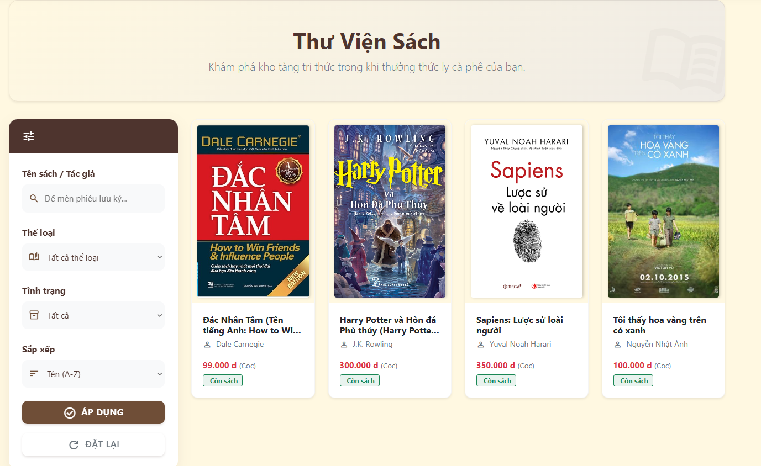
Test Case ID | Mô tả | Thư viện sách (Web) | Điều kiện tiên quyết | Kết quả mong đợi | Kết quả thực tế | Kết quả |  |  | Kết quả |  |  | Chú thích
 |  |  |  |  |  | Vòng 1 |  |  | Vòng 2
 |  |  |  |  |  | Trạng thái | Ngày kiểm tra | Người kiểm tra | Trạng thái | Ngày kiểm tra | Người kiểm tra
GUI SHOW Thư viện sách (Web)
GUI-TVS01 | [Tên sách / Tác giả] Textbox |  |  | - Ô nhập liệu có icon kính lúp và dòng chữ mờ gợi ý. - Trạng thái: Enable | - Ô nhập liệu có icon kính lúp và dòng chữ mờ gợi ý. - Trạng thái: Enable | Passed | 2026-04-08 | Tú | Passed | 2026-04-08 | Hưng
GUI-TVS02 | [Thể loại] Dropdown |  |  | - Có icon sách mở. Mặc định hiển thị "Tất cả thể loại". - Trạng thái: Enable | - Có icon sách mở. Mặc định hiển thị "Tất cả thể loại". - Trạng thái: Enable | Passed | 2026-04-08 | Tú | Passed | 2026-04-08 | Hưng
GUI-TVS03 | [Tình trạng] Dropdown |  |  | - Mặc định hiển thị "Tất cả". - Trạng thái: Enable | - Mặc định hiển thị "Tất cả". - Trạng thái: Enable | Passed | 2026-04-08 | Tú | Passed | 2026-04-08 | Hưng
GUI-TVS04 | [Sắp xếp] Dropdown |  |  | - Mặc định hiển thị "Tên (A-Z)". - Trạng thái: Enable | - Mặc định hiển thị "Tên (A-Z)". - Trạng thái: Enable | Passed | 2026-04-08 | Tú | Passed | 2026-04-08 | Hưng
GUI-TVS05 | [ÁP DỤNG] Button |  |  | - Nút to nền màu nâu, có icon dấu check. - Trạng thái: Enable | - Nút to nền màu nâu, có icon dấu check. - Trạng thái: Enable | Passed | 2026-04-08 | Tú | Passed | 2026-04-08 | Hưng
GUI-TVS06 | [ĐẶT LẠI] Button |  |  | - Nút nền trắng, viền xám mờ. - Trạng thái: Enable | - Nút nền trắng, viền xám mờ. - Trạng thái: Enable | Passed | 2026-04-08 | Tú | Passed | 2026-04-08 | Hưng
GUI-TVS07 | [Card Sách] Panel |  |  | - Thẻ bo góc hiển thị bìa sách, tên sách, tên tác giả, giá cọc chữ đỏ và trạng thái. - Trạng thái: Enable | - Thẻ bo góc hiển thị bìa sách, tên sách, tên tác giả, giá cọc chữ đỏ và trạng thái. - Trạng thái: Enable | Passed | 2026-04-08 | Tú | Passed | 2026-04-08 | Hưng
FUNCTION_SHOW Thư viện sách (Web)
FUNC-TVS01 | Tìm kiếm bằng từ khóa | 1. Nhập tên sách hoặc tác giả. 2. Bấm "ÁP DỤNG" | Truy cập vào hệ thống | Lưới sản phẩm chỉ hiển thị các cuốn sách khớp với từ khóa | Lưới sản phẩm chỉ hiển thị các cuốn sách khớp với từ khóa | Failed | 2026-04-08 | Tú | Passed | 2026-04-08 | Hưng
FUNC-TVS02 | Lọc theo Thể loại | 1. Chọn một thể loại bất kỳ. 2. Bấm "ÁP DỤNG" | Truy cập vào hệ thống | Chỉ hiển thị các cuốn sách thuộc đúng thể loại đã chọn | Chỉ hiển thị các cuốn sách thuộc đúng thể loại đã chọn | Failed | 2026-04-08 | Tú | Passed | 2026-04-08 | Hưng
FUNC-TVS03 | Lọc theo Tình trạng | 1. Chọn trạng thái "Còn sách". 2. Bấm "ÁP DỤNG" | Truy cập vào hệ thống | Danh sách cập nhật, ẩn đi các cuốn sách đã bị mượn hết | Danh sách cập nhật, ẩn đi các cuốn sách đã bị mượn hết | Failed | 2026-04-08 | Tú | Passed | 2026-04-08 | Hưng
FUNC-TVS04 | Đặt lại bộ lọc | 1. Nhập liệu linh tinh vào bộ lọc. 2. Bấm nút "ĐẶT LẠI" | Truy cập vào hệ thống | Mọi thông tin trở về mặc định ban đầu. Danh sách hiện toàn bộ sách | Mọi thông tin trở về mặc định ban đầu. Danh sách hiện toàn bộ sách | Passed | 2026-04-08 | Tú | Passed | 2026-04-08 | Hưng
FUNC-TVS05 | Thao tác Sắp xếp | 1. Chọn "Tên (Z-A)". 2. Bấm "ÁP DỤNG" | Truy cập vào hệ thống | Danh sách tự động đảo ngược thứ tự hiển thị theo bảng chữ cái | Danh sách tự động đảo ngược thứ tự hiển thị theo bảng chữ cái | Passed | 2026-04-08 | Tú | Passed | 2026-04-08 | Hưng
FUNC-TVS06 | Xem chi tiết sách | 1. Nhấp chuột vào một Card sách bất kỳ | Truy cập vào hệ thống | Trình duyệt chuyển hướng sang màn hình xem thông tin chi tiết của cuốn sách đó | Trình duyệt chuyển hướng sang màn hình xem thông tin chi tiết của cuốn sách đó | Passed | 2026-04-08 | Tú | Passed | 2026-04-08 | Hưng

Chi tiết Sách&Trạng thái (Web)
Project Name | XÂY DỰNG HỆ THỐNG QUẢN LÝ VÀ ĐẶT BÀN CAFEBOOK TÍCH HỢP CHATBOT AI HỖ TRỢ TƯ VẤN
Module Code | Chi tiết Sách & Trạng thái (Web)
 | Hoàn thành | Lỗi | Chưa kiểm tra | Bị chăn | Tổng số trường hợp thử nghiệm
Round 1 | 9 | 1 | 0 | 0 | 10
Round 2 | 10 | 0 | 0 | 0 | 10
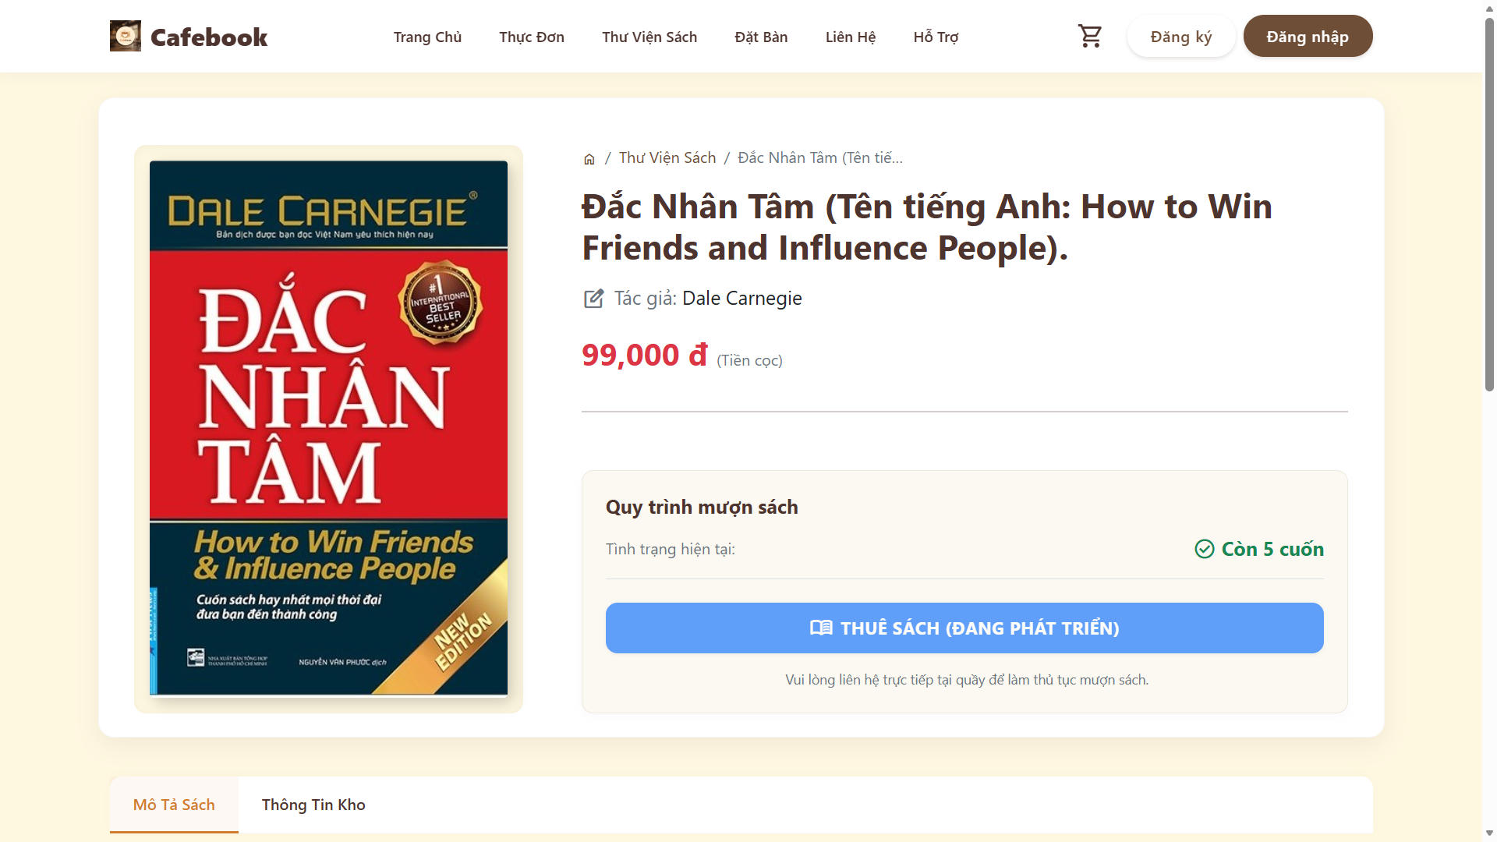 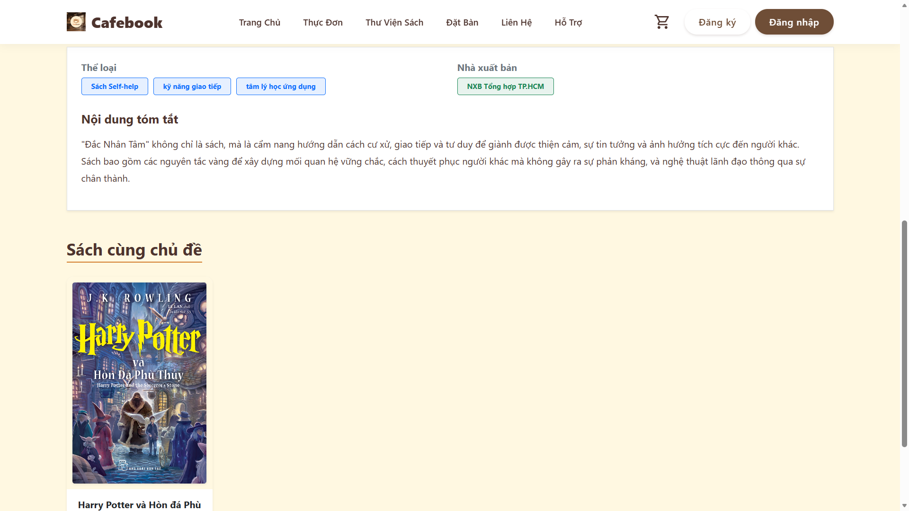
Test Case ID | Mô tả | Hành động | Điều kiện tiên quyết | Kết quả mong đợi | Kết quả thực tế | Kết quả |  |  | Kết quả |  |  | Chú thích
 |  |  |  |  |  | Vòng 1 |  |  | Vòng 2
 |  |  |  |  |  | Trạng thái | Ngày kiểm tra | Người kiểm tra | Trạng thái | Ngày kiểm tra | Người kiểm tra
GUI SHOW Thư viện sách (Web)
GUI-CTS01 | Bố cục tổng thể trang Chi tiết | 1. Quan sát màn hình Chi tiết sách. |  | Hiển thị Breadcrumb, chia 2 cột (Ảnh bìa bên trái, Thông tin bên phải), có Box thuê sách và khu vực Tab bên dưới. | Giao diện hiển thị đúng bố cục, trực quan và chuẩn thiết kế. | Passed | 2026-04-09 | Uyên | Passed | 2026-04-09 | Hưng
GUI-CTS02 | Hiển thị thông tin sách cơ bản | 1. Quan sát khu vực thông tin bên phải. |  | Hiển thị Tên sách (font lớn), Tên tác giả (kèm icon), Giá cọc (Màu đỏ). | Các thông tin cơ bản hiển thị chính xác, giá cọc có màu đỏ nổi bật. | Passed | 2026-04-09 | Uyên | Passed | 2026-04-09 | Hưng
GUI-CTS03 | Khung Quy trình mượn sách | 1. Quan sát Box "Quy trình mượn sách". |  | Có số lượng tồn kho kèm icon tick xanh, nút "THUÊ SÁCH" và dòng nhắc nhở màu nhạt bên dưới. | Nút chức năng đang hiển thị text hardcode "THUÊ SÁCH (ĐANG PHÁT TRIỂN)" thay vì text chuẩn giao diện cho khách hàng sử dụng. | Failed | 2026-04-09 | Uyên | Passed | 2026-04-09 | Hưng
GUI-CTS04 | Tab Control thông tin | 1. Quan sát khu vực tab phía dưới. |  | Có 2 Tab: "Mô Tả Sách" và "Thông Tin Kho". Tab Mô tả được focus mặc định. | Hiển thị đủ 2 tab điều hướng, tab Mô tả được active và có viền cam dưới chân. | Passed | 2026-04-09 | Uyên | Passed | 2026-04-09 | Hưng
FUNCTION_SHOW Thư viện sách (Web)
FUNC-CTS01 | Tải dữ liệu sách thành công | 1. Truy cập vào URL chi tiết sách với Token hợp lệ. | Có dữ liệu sách trong DB. | Hệ thống giải mã Token thành công, gọi API và hiển thị toàn bộ thông tin sách. | Tải dữ liệu mượt mà, thông tin đổ ra màn hình khớp với database. | Passed | 2026-04-09 | Uyên | Passed | 2026-04-09 | Hưng
FUNC-CTS02 | Xử lý URL không hợp lệ / Cố tình sửa URL | 1. Sửa chuỗi Token trên thanh địa chỉ URL (thêm bớt ký tự).2. Nhấn Enter truy cập. |  | 1. Hàm giải mã Unprotect bắt lỗi. 2. Hiển thị thông báo "Đường dẫn đã bị can thiệp hoặc hết hạn sử dụng." | Hệ thống bắt lỗi chính xác và hiển thị cảnh báo bảo mật, không bị crash web. | Passed | 2026-04-09 | Uyên | Passed | 2026-04-09 | Hưng
FUNC-CTS03 | Xử lý URL thiếu Token | 1. Truy cập URL nhưng xóa bỏ tham số ?Token=.... |  | 1. Hệ thống chặn truy cập API. 2. Báo lỗi "Đường dẫn không hợp lệ hoặc thiếu Token." | Hệ thống chặn thành công và hiển thị lỗi thiếu tham số. | Passed | 2026-04-09 | Uyên | Passed | 2026-04-09 | Hưng
FUNC-CTS04 | Chuyển đổi Tab (Hiệu suất) | 1. Click luân phiên giữa Tab "Mô Tả Sách" và "Thông Tin Kho". |  | Nội dung thay đổi ngay lập tức, không có hiện tượng tải lại toàn bộ trang web (No full-page reload). | Thao tác chuyển tab mượt mà, nội dung load bằng Javascript/CSS chuẩn xác. | Passed | 2026-04-09 | Uyên | Passed | 2026-04-09 | Hưng
FUNC-CTS05 | Tính năng điều hướng Thể loại | 1. Click vào một Thẻ (Tag) thể loại trong phần Mô tả sách. |  | URL gọi đúng hàm EncryptTheLoai và điều hướng người dùng sang trang danh sách sách thuộc thể loại đó. | Chuyển hướng thành công sang trang lọc thể loại, không bị lỗi 404 Not Found. | Passed | 2026-04-09 | Uyên | Passed | 2026-04-09 | Hưng
FUNC-CTS06 | Hiển thị Tồn kho Real-time | 1. Mở trang chi tiết sách. 2. Dùng tài khoản Quản lý tạo 1 phiếu xuất thuê cho cuốn sách này. 3. F5 lại trang chi tiết. |  | Số lượng "Còn X cuốn" tại phần Quy trình mượn sách bị trừ đi tương ứng. | Số lượng sách cập nhật chính xác theo dữ liệu tồn kho thực tế ở Backend. | Passed | 2026-04-09 | Uyên | Passed | 2026-04-09 | Hưng

Nghiệp vụ thuê trả sách(App)
Project Name | XÂY DỰNG HỆ THỐNG QUẢN LÝ VÀ ĐẶT BÀN CAFEBOOK TÍCH HỢP CHATBOT AI HỖ TRỢ TƯ VẤN
Module Code | Nghiệp vụ thuê trả sách (App)
 | Hoàn thành | Lỗi | Chưa kiểm tra | Bị chăn | Tổng số trường hợp thử nghiệm
Round 1 | 11 | 6 | 0 | 0 | 17
Round 2 | 17 | 0 | 0 | 0 | 17
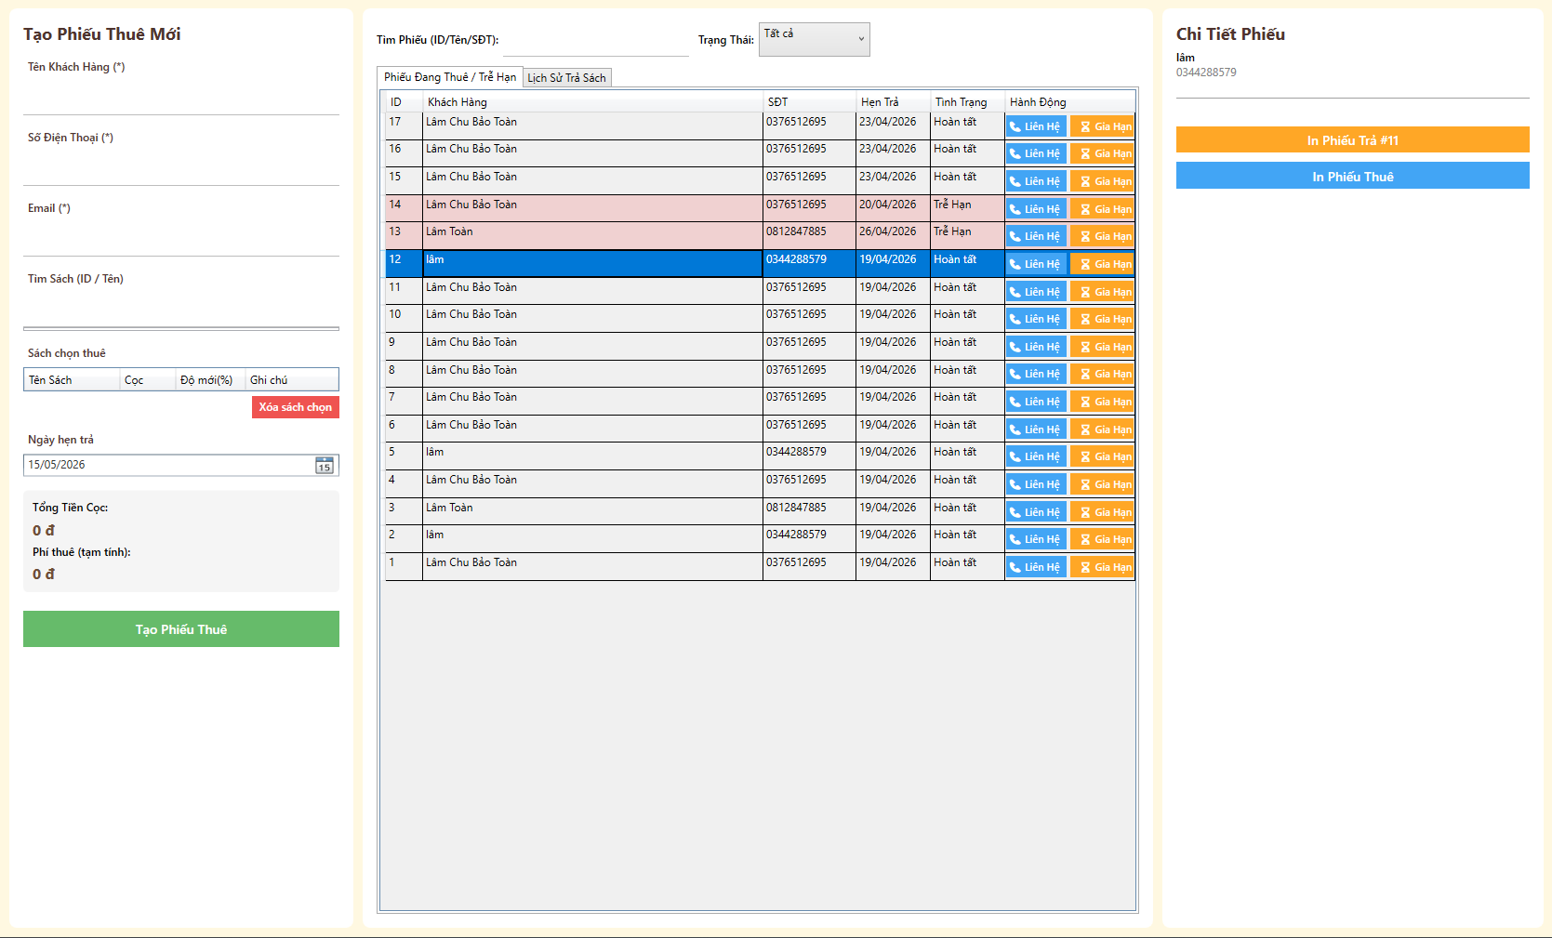
Test Case ID | Mô tả | Hành động | Điều kiện tiên quyết | Kết quả mong đợi | Kết quả thực tế | Kết quả |  |  | Kết quả |  |  | Chú thích
 |  |  |  |  |  | Vòng 1 |  |  | Vòng 2
 |  |  |  |  |  | Trạng thái | Ngày kiểm tra | Người kiểm tra | Trạng thái | Ngày kiểm tra | Người kiểm tra
GUI_SHOW Nghiệp vụ thuê trả sách
GUI-TS01 | [Tên Khách Hàng, Số Điện Thoại, Email] Textbox |  |  | - Các trường có dấu (*) là bắt buộc ở form Tạo Phiếu. - Trạng thái: Enable | - Các trường có dấu (*) là bắt buộc ở form Tạo Phiếu. - Trạng thái: Enable | Passed | 2026-04-11 | Tú | Passed | 2026-04-11 | Hưng
GUI-TS02 | [Tìm Sách] Search bar |  |  | - Nằm ở cột trái. - Trạng thái: Enable | - Nằm ở cột trái. - Trạng thái: Enable | Passed | 2026-04-11 | Tú | Passed | 2026-04-11 | Hưng
GUI-TS03 | Bảng [Sách chọn thuê] |  |  | - Hiển thị 4 cột: Tên Sách, Cọc, Độ mới(%), Ghi chú. - Trạng thái: Enable | - Hiển thị 5 cột: Tên Sách, Cọc, Độ mới(%), Ghi chú. - Trạng thái: Enable | Failed | 2026-04-11 | Tú | Passed | 2026-04-11 | Hưng
GUI-TS04 | [Tạo Phiếu Thuê] Button |  |  | - Nút to, màu xanh lá cây góc dưới trái. - Trạng thái: Enable | - Nút to, màu xanh lá cây góc dưới trái. - Trạng thái: Enable | Passed | 2026-04-11 | Tú | Passed | 2026-04-11 | Hưng
GUI-TS05 | Bảng [Phiếu Đang Thuê / Trễ Hạn] |  |  | - Nằm ở khu vực giữa màn hình, các dòng quá hạn có màu đỏ/hồng. - Trạng thái: Enable | - Nằm ở khu vực giữa màn hình, các dòng quá hạn có màu đỏ/hồng. - Trạng thái: Enable | Failed | 2026-04-11 | Tú | Passed | 2026-04-11 | Hưng
GUI-TS06 | [Liên Hệ, Gia Hạn] Button |  |  | - Hiện ở cột Hành Động trên bảng giữa. - Trạng thái: Enable | - Hiện ở cột Hành Động trên bảng giữa. - Trạng thái: Enable | Passed | 2026-04-11 | Tú | Passed | 2026-04-11 | Hưng
GUI-TS07 | Bảng [Sách trong phiếu] |  |  | - Nằm ở cột phải, gồm các cột Tên Sách, % Thuê, % Trả, Phạt Trễ. - Trạng thái: Enable | - Nằm ở cột phải, gồm các cột Tên Sách, % Thuê, % Trả, Phạt Trễ. - Trạng thái: Enable | Passed | 2026-04-11 | Tú | Passed | 2026-04-11 | Hưng
GUI-TS08 | [Xác Nhận Trả Sách] Button |  |  | - Nút màu nâu góc phải dưới. - Trạng thái: Enable | - Nút màu nâu góc phải dưới. - Trạng thái: Enable | Passed | 2026-04-11 | Tú | Passed | 2026-04-11 | Hưng
GUI-TS09 | [Gửi Email Nhắc Hẹn, In Phiếu Thuê] Button |  |  | - Các nút hành động phụ ở cột phải. - Trạng thái: Enable | - Các nút hành động phụ ở cột phải. - Trạng thái: Enable | Passed | 2026-04-11 | Tú | Passed | 2026-04-11 | Hưng
FUNCTION_SHOW Nghiệp vụ thuê trả sách
FUNC-TS01 | Tạo phiếu thuê mới | 1. Nhập đủ thông tin khách. 2. Tìm và thêm sách. 3. Chọn ngày hẹn trả. 4. Click "Tạo Phiếu Thuê" | Truy cập vào hệ thống với tư cách Quản lý | Báo thành công, cập nhật Tổng Tiền Cọc, Phí thuê và phiếu mới xuất hiện ở bảng giữa | Báo thành công, cập nhật Tổng Tiền Cọc, Phí thuê và phiếu mới xuất hiện ở bảng giữa | Passed | 2026-04-11 | Tú | Passed | 2026-04-11 | Hưng
FUNC-TS02 | Lọc phiếu theo Trạng Thái | 1. Chọn trạng thái "Trễ Hạn" trên dropdown ở giữa | Truy cập vào hệ thống với tư cách Quản lý | Bảng chỉ hiện những phiếu đang quá hạn trả sách | Bảng chỉ hiện những phiếu đang quá hạn trả sách | Failed | 2026-04-11 | Tú | Passed | 2026-04-11 | Hưng
FUNC-TS03 | Xem chi tiết phiếu đang thuê | 1. Click chọn một phiếu (VD: ID 14 - Trễ Hạn) ở bảng giữa | Truy cập vào hệ thống với tư cách Quản lý | Cột phải hiện form "Chi Tiết Phiếu", hiển thị sách khách mượn | Cột phải hiện form "Chi Tiết Phiếu", hiển thị sách khách mượn | Failed | 2026-04-11 | Tú | Passed | 2026-04-11 | Hưng
FUNC-TS04 | Xem chi tiết phiếu đã Hoàn tất | 1. Click chọn một phiếu (VD: ID 12 - Hoàn tất) ở bảng giữa | Truy cập vào hệ thống với tư cách Quản lý | Cột phải ẩn form trả sách, chỉ hiện nút "In Phiếu Trả" và "In Phiếu Thuê" | Cột phải ẩn form trả sách, chỉ hiện nút "In Phiếu Trả" và "In Phiếu Thuê" | Passed | 2026-04-11 | Tú | Passed | 2026-04-11 | Hưng
FUNC-TS05 | Tính phạt khấu hao (Tự động) | 1. Chọn phiếu đang thuê. 2. Nhập % Trả nhỏ hơn % Thuê | Truy cập vào hệ thống với tư cách Quản lý | Hệ thống tự động tính và cộng tiền phạt vào ô "Phạt Trễ" theo công thức (2.000đ cho 1%) | Hệ thống tự động tính và cộng tiền phạt vào ô "Phạt Trễ" theo công thức (2.000đ cho 2%) | Passed | 2026-04-11 | Tú | Passed | 2026-04-11 | Hưng
FUNC-TS06 | Xác nhận trả sách 1 phần | 1. Tích chọn 1 sách trong danh sách. 2. Click "Xác Nhận Trả Sách (Đã chọn)" | Truy cập vào hệ thống với tư cách Quản lý | Sách đã tích được cập nhật trạng thái "Đã trả", phiếu gốc vẫn giữ trạng thái "Đang thuê" | Sách đã tích được cập nhật trạng thái "Đã trả", phiếu gốc vẫn giữ trạng thái "Đang thuê" | Failed | 2026-04-11 | Tú | Passed | 2026-04-11 | Hưng
FUNC-TS07 | Tính Tổng Cọc Hoàn Trả | 1. Điền % Trả cho sách. | Truy cập vào hệ thống với tư cách Quản lý | Tổng Cọc Hoàn Trả tự động cập nhật = (Tiền cọc ban đầu - Phí Thuê - Tiền Phạt) | Tổng Cọc Hoàn Trả tự động cập nhật = (Tiền cọc ban đầu - Phí Thuê - Tiền Phạt) | Failed | 2026-04-11 | Tú | Passed | 2026-04-11 | Hưng
FUNC-TS08 | Nút Gia Hạn | 1. Click nút "Gia Hạn" màu cam ở bảng giữa | Truy cập vào hệ thống với tư cách Quản lý | Mở form popup cho phép chọn ngày hẹn trả mới và lưu lại | Mở form popup cho phép chọn ngày hẹn trả mới và lưu lại | Passed | 2026-04-11 | Tú | Passed | 2026-04-11 | Hưng

Quản lý nguyên liệu (App)
Project Name | XÂY DỰNG HỆ THỐNG QUẢN LÝ VÀ ĐẶT BÀN CAFEBOOK TÍCH HỢP CHATBOT AI HỖ TRỢ TƯ VẤN
Module Code | Quản lý nguyên liệu (App)
 | Hoàn thành | Lỗi | Chưa kiểm tra | Bị chăn | Tổng số trường hợp thử nghiệm
Round 1 | 22 | 1 | 0 | 0 | 23
Round 2 | 23 | 0 | 0 | 0 | 23
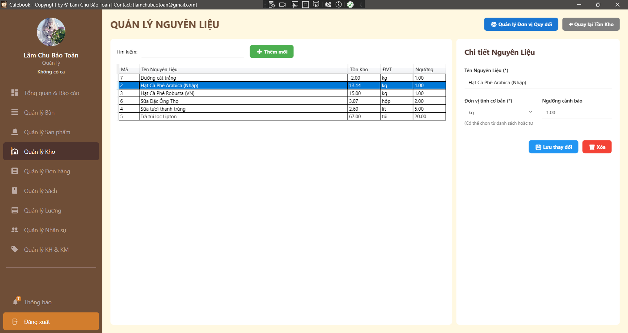
Test Case ID | Mô tả | Hành động | Điều kiện tiên quyết | Kết quả mong đợi | Kết quả thực tế | Kết quả |  |  | Kết quả |  |  | Chú thích
 |  |  |  |  |  | Vòng 1 |  |  | Vòng 2
 |  |  |  |  |  | Trạng thái | Ngày kiểm tra | Người kiểm tra | Trạng thái | Ngày kiểm tra | Người kiểm tra
GUI_SHOW Trang Quản lý nguyên liệu
GUI-NL01 | Kiểm tra UI Header | Quan sát khu vực Header. |  | - Tiêu đề "QUẢN LÝ NGUYÊN LIỆU".- Có nút "QL Đơn vị Quy đổi" & "Quay lại". | - Tiêu đề "QUẢN LÝ NGUYÊN LIỆU".- Có nút "QL Đơn vị Quy đổi" & "Quay lại". | Passed | 2026-04-13 | Uyên | Passed | 2026-04-13 | Tú
GUI-NL02 | Bảng danh sách DataGrid | Quan sát Panel trái. |  | - Hiển thị 5 cột: Mã, Tên NL, Tồn Kho, ĐVT, Ngưỡng. | - Hiển thị 5 cột: Mã, Tên NL, Tồn Kho, ĐVT, Ngưỡng. | Passed | 2026-04-13 | Uyên | Passed | 2026-04-13 | Tú
GUI-NL03 | Hiển thị Tồn kho âm | Xem dòng nguyên liệu có tồn kho đã hết. | Có NL tồn kho âm. | - Hiển thị số 0 (vd: 00) | - Hiển thị số 0 (vd: 00) | Passed | 2026-04-13 | Uyên | Passed | 2026-04-13 | Tú
GUI-NL04 | Dấu bắt buộc nhập form | Quan sát Form chi tiết (Panel phải). |  | - Có dấu (*) tại trường Tên NL và Đơn vị tính cơ bản. | - Có dấu (*) tại trường Tên NL và Đơn vị tính cơ bản. | Passed | 2026-04-13 | Uyên | Passed | 2026-04-13 | Tú
GUI-NL05 | ComboBox Đơn vị tính | Click vào ô "Đơn vị tính cơ bản". |  | - Xổ danh sách ĐVT có sẵn.- Cho phép gõ ký tự tự do. | - Xổ danh sách ĐVT có sẵn.- Cho phép gõ ký tự tự do. | Passed | 2026-04-13 | Uyên | Passed | 2026-04-13 | Tú
GUI-NL06 | Ẩn nút Quy đổi ĐVT | Mở trang Quản lý NL. | Tài khoản không có quyền Quản lý Kho Đơn vị chuyển đổi. | - Bảng NL vẫn hiện.- Nút "Quản lý Đơn vị Quy đổi" bị ẩn. | - Bảng NL vẫn hiện.- Nút "Quản lý Đơn vị Quy đổi" bị ẩn. | Passed | 2026-04-13 | Uyên | Passed | 2026-04-13 | Tú
GUI-NL07 | Ẩn dữ liệu do thiếu quyền | Mở trang Quản lý NL. | Tài khoản không có quyền Quản lý Kho Nguyên liệu. | - Ẩn bảng NL và Form nhập.- Hiện cảnh báo từ chối truy cập. | - Ẩn bảng NL và Form nhập.- Hiện cảnh báo từ chối truy cập. | Passed | 2026-04-13 | Uyên | Passed | 2026-04-13 | Tú
GUI-NL08 | Reset Form khi Thêm mới | Chọn 1 NL -> Nhấn "+ Thêm mới". | Đang chọn 1 NL trên bảng. | - Form bị xóa trắng.- Ngưỡng cảnh báo trả về "0". | - Form bị xóa trắng.- Ngưỡng cảnh báo trả về "0". | Passed | 2026-04-13 | Uyên | Passed | 2026-04-13 | Tú
FUNCTION_SHOW Trang Quản lý nguyên liệu
FUNC-NL01 | Lọc dữ liệu theo Tên | 1. Nhập từ khóa (vd: "Cà phê") vào ô Tìm kiếm. | Có NL tên "Cà phê". | 1. Bảng lọc Real-time lập tức hiển thị dữ liệu. 2. Chỉ hiện các NL có chứa chữ "Cà phê". | 1. Bảng lọc Real-time lập tức hiển thị dữ liệu. 2. Chỉ hiện các NL có chứa chữ "Cà phê". | Passed | 2026-04-13 | Uyên | Passed | 2026-04-13 | Tú
FUNC-NL02 | Lọc dữ liệu theo Mã | 1. Nhập Mã NL (vd: "3") vào ô Tìm kiếm. | Có NL mang mã "3". | 1. Bảng lọc và hiển thị đúng nguyên liệu có Mã là 3. | 1. Bảng trái hiển thị trống. 2. Không gây lỗi Crash ứng dụng. | Passed | 2026-04-13 | Uyên | Passed | 2026-04-13 | Tú
FUNC-NL03 | Bỏ trống trường bắt buộc | 1. Để trống ô Tên NL hoặc ĐVT. 2. Nhấn nút "Lưu". |  | 1. Hệ thống chặn thao tác lưu. 2. Hiển thị thông báo: "Nhập Tên NL và ĐVT!". | 1. Hệ thống chặn thao tác lưu. 2. Hiển thị thông báo: "Nhập Tên NL và ĐVT!". | Passed | 2026-04-13 | Uyên | Passed | 2026-04-13 | Tú
FUNC-NL04 | Nhập ký tự độc hại (XSS/SQLi) | 1. Nhập Tên NL: <script>alert(1)</script>. 2. Nhấn nút "Lưu". |  | 1. Dữ liệu được lưu dưới dạng Text thuần. 2. Không gây lỗi database hay thực thi mã độc trên giao diện. | 1. Dữ liệu được lưu dưới dạng Text thuần. 2. Không gây lỗi database hay thực thi mã độc trên giao diện. | Passed | 2026-04-13 | Uyên | Passed | 2026-04-13 | Tú
FUNC-NL05 | Chặn Ngưỡng là số âm | 1. Nhập "-5" vào ô Ngưỡng. 2. Nhấn nút "Lưu". |  | 1. Hệ thống chặn thao tác lưu. 2. Cảnh báo lỗi: "Ngưỡng cảnh báo phải >= 0". | 1. Hệ thống lưu thành công. | Failed | 2026-04-13 | Uyên | Passed | 2026-04-13 | Tú
FUNC-NL06 | Thêm mới hợp lệ | 1. Nhập Tên NL, ĐVT và Ngưỡng hợp lệ. 2. Nhấn nút "Lưu". | Tên NL chưa tồn tại. | 1. Hiển thị thông báo lưu thành công. 2. Mã NL được tự động sinh và Tồn kho = 0. | 1. Hiển thị thông báo lưu thành công. 2. Mã NL được tự động sinh và Tồn kho = 0. | Passed | 2026-04-13 | Uyên | Passed | 2026-04-13 | Tú
FUNC-NL07 | Chặn trùng Tên Nguyên liệu | 1. Nhập Tên NL đã có sẵn trong cơ sở dữ liệu. 2. Nhấn nút "Lưu". | Đã có NL mang tên đó. | 1. API chặn lại và báo lỗi trùng lặp dữ liệu. 2. Không tạo ra bản ghi rác trong hệ thống. | 1. API chặn lại và báo lỗi trùng lặp dữ liệu. 2. Không tạo ra bản ghi rác trong hệ thống. | Passed | 2026-04-13 | Uyên | Passed | 2026-04-13 | Tú
FUNC-NL08 | Cập nhật dữ liệu cơ bản | 1. Chọn một NL cũ trên bảng. 2. Đổi Tên NL. 3. Nhấn nút "Lưu". |  | 1. Hiển thị thông báo cập nhật thành công. 2. Danh sách NL trên lưới cập nhật ngay lập tức. | 1. Hiển thị thông báo cập nhật thành công. 2. Danh sách NL trên lưới cập nhật ngay lập tức. | Passed | 2026-04-13 | Uyên | Passed | 2026-04-13 | Tú
FUNC-NL09 | Cảnh báo khi đổi ĐVT | 1. Chọn một NL cũ. 2. Sửa ĐVT (vd: từ kg sang gam). 3. Nhấn nút "Lưu". |  | 1. Hệ thống tạm dừng thao tác lưu. 2. Hiển thị pop-up cảnh báo việc thay đổi ĐVT sẽ ảnh hưởng đến định lượng hiện tại. | 1. Hệ thống tạm dừng thao tác lưu. 2. Hiển thị pop-up cảnh báo việc thay đổi ĐVT sẽ ảnh hưởng đến định lượng hiện tại. | Passed | 2026-04-13 | Uyên | Passed | 2026-04-13 | Tú
FUNC-NL10 | Ràng buộc xóa (Có tồn kho) | 1. Chọn NL đang có Tồn kho > 0. 2. Nhấn nút "Xóa". 3. Chọn "Yes". | NL có số Tồn > 0. | 1. Hệ thống chặn thao tác xóa. 2. Hiển thị thông báo lỗi: NL đang có tồn kho, không thể xóa. | 1. Hệ thống chặn thao tác xóa. 2. Hiển thị thông báo lỗi: NL đang có tồn kho, không thể xóa. | Passed | 2026-04-13 | Uyên | Passed | 2026-04-13 | Tú
FUNC-NL11 | Ràng buộc xóa (Có định lượng) | 1. Chọn NL đang nằm trong công thức. 2. Nhấn "Xóa". 3. Chọn "Yes". | NL nằm trong công thức SP. | 1. Hệ thống chặn thao tác xóa. 2. Hiển thị thông báo lỗi: NL đang được dùng trong định lượng. | 1. Hệ thống chặn thao tác xóa. 2. Hiển thị thông báo lỗi: NL đang được dùng trong định lượng. | Passed | 2026-04-13 | Uyên | Passed | 2026-04-13 | Tú
FUNC-NL12 | Xóa NL thành công | 1. Chọn NL mới (Tồn = 0, chưa có định lượng). 2. Nhấn "Xóa". 3. Chọn "Yes". | NL trống rỗng. | 1. Hiển thị thông báo xóa thành công. 2. Dòng nguyên liệu biến mất khỏi danh sách. | 1. Hiển thị thông báo xóa thành công. 2. Dòng nguyên liệu biến mất khỏi danh sách. | Passed | 2026-04-13 | Uyên | Passed | 2026-04-13 | Tú
FUNC-NL13 | Hủy pop-up Xóa | 1. Chọn một NL bất kỳ. 2. Nhấn nút "Xóa". 3. Chọn "No" trong hộp thoại xác nhận. |  | 1. Đóng pop-up xác nhận. 2. Dữ liệu NL được giữ nguyên, không gọi API xóa. | 1. Đóng pop-up xác nhận. 2. Dữ liệu NL được giữ nguyên, không gọi API xóa. | Passed | 2026-04-13 | Uyên | Passed | 2026-04-13 | Tú
FUNC-NL14 | Điều hướng QL ĐVT | 1. Nhấn nút "Quản lý Đơn vị Quy đổi" ở góc trên. | Tài khoản có quyền QL_DVT. | 1. Ứng dụng điều hướng thành công sang trang cấu hình Đơn vị quy đổi. | 1. Ứng dụng điều hướng thành công sang trang cấu hình Đơn vị quy đổi. | Passed | 2026-04-13 | Uyên | Passed | 2026-04-13 | Tú
FUNC-NL15 | Điều hướng Quay lại | 1. Nhấn nút "Quay lại Tồn Kho". |  | 1. Ứng dụng điều hướng trở về màn hình Tồn Kho (hoặc Dashboard). | 1. Ứng dụng điều hướng trở về màn hình Tồn Kho (hoặc Dashboard). | Passed | 2026-04-13 | Uyên | Passed | 2026-04-13 | Tú

Quản lý đơn vị chuyển đổi (App)
Project Name | XÂY DỰNG HỆ THỐNG QUẢN LÝ VÀ ĐẶT BÀN CAFEBOOK TÍCH HỢP CHATBOT AI HỖ TRỢ TƯ VẤN
Module Code | Quản lý đơn vị chuyển đổi (App)
 | Hoàn thành | Lỗi | Chưa kiểm tra | Bị chăn | Tổng số trường hợp thử nghiệm
Round 1 | 21 | 2 | 0 | 0 | 23
Round 2 | 23 | 0 | 0 | 0 | 23
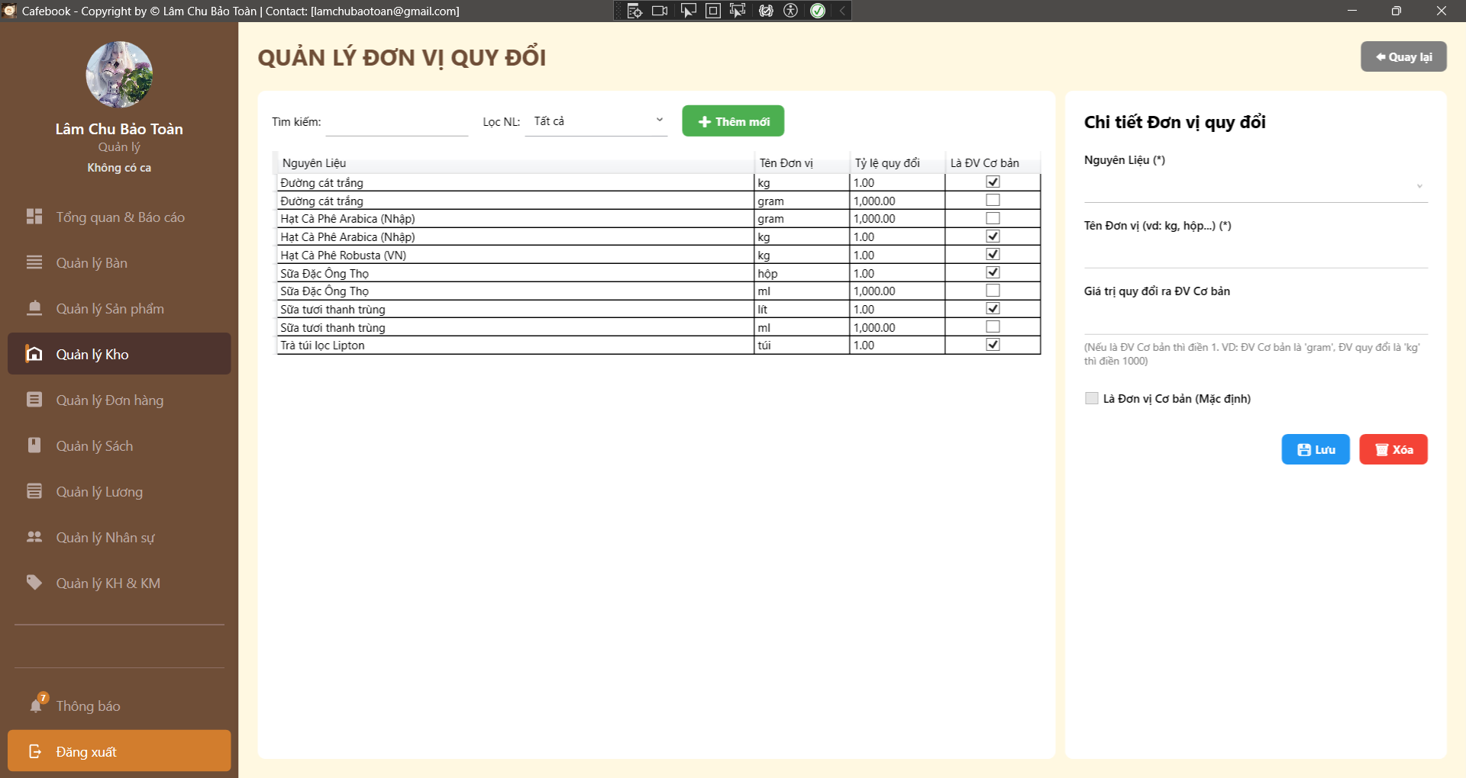
Test Case ID | Mô tả | Hành động | Điều kiện tiên quyết | Kết quả mong đợi | Kết quả thực tế | Kết quả |  |  | Kết quả |  |  | Chú thích
 |  |  |  |  |  | Vòng 1 |  |  | Vòng 2
 |  |  |  |  |  | Trạng thái | Ngày kiểm tra | Người kiểm tra | Trạng thái | Ngày kiểm tra | Người kiểm tra
GUI_SHOW Trang Quản lý đơn vị chuyển đổi
GUI-DVT01 | Kiểm tra UI cơ bản | 1. Quan sát màn hình tổng thể. |  | - Tiêu đề "QUẢN LÝ ĐƠN VỊ QUY ĐỔI". - Có nút "Quay lại" ở góc phải. | - Tiêu đề "QUẢN LÝ ĐƠN VỊ QUY ĐỔI". - Có nút "Quay lại" ở góc phải. | Passed | 2026-04-13 | Uyên | Passed | 2026-04-13 | Tú
GUI-DVT02 | Bảng DataGrid Đơn vị | 1. Quan sát lưới dữ liệu. |  | - Hiển thị đủ 4 cột: Nguyên Liệu, Tên Đơn vị, Tỷ lệ quy đổi, Là ĐV Cơ bản. | - Hiển thị đủ 4 cột: Nguyên Liệu, Tên Đơn vị, Tỷ lệ quy đổi, Là ĐV Cơ bản. | Passed | 2026-04-13 | Uyên | Passed | 2026-04-13 | Tú
GUI-DVT03 | Khung bộ lọc (Filter) | 1. Quan sát thanh công cụ phía trên. |  | - Textbox Tìm kiếm trống. - ComboBox "Lọc NL" có mặc định là "Tất cả". | - Textbox Tìm kiếm trống. - ComboBox "Lọc NL" có mặc định là "Tất cả". | Passed | 2026-04-13 | Uyên | Passed | 2026-04-13 | Tú
GUI-DVT04 | Dấu bắt buộc nhập form | 1. Quan sát Panel phải. |  | - Có dấu (*) tại "Nguyên Liệu" và "Tên Đơn vị". | - Có dấu (*) tại "Nguyên Liệu" và "Tên Đơn vị". | Passed | 2026-04-13 | Uyên | Passed | 2026-04-13 | Tú
GUI-DVT05 | Note hướng dẫn UX | 1. Đọc dòng chữ mờ dưới ô Tỷ lệ quy đổi. |  | - Hiển thị đúng hướng dẫn: "(Nếu là ĐV Cơ bản thì điền 1. VD:...)". | - Hiển thị đúng hướng dẫn: "(Nếu là ĐV Cơ bản thì điền 1. VD:...)". | Passed | 2026-04-13 | Uyên | Passed | 2026-04-13 | Tú
GUI-DVT06 | Reset Form khi Thêm mới | 1. Chọn 1 dòng dữ liệu. 2. Nhấn nút "+ Thêm mới". |  | - Form bên phải bị xóa trắng (Nguyên liệu, Tên). - Giá trị quy đổi reset về "1". - Checkbox "Cơ bản" bị Uncheck. | - Form bên phải bị xóa trắng (Nguyên liệu, Tên). - Giá trị quy đổi reset về "1". - Checkbox "Cơ bản" bị Uncheck. | Passed | 2026-04-13 | Uyên | Passed | 2026-04-13 | Tú
GUI-DVT07 | Chặn truy cập (Lớp 2) | 1. Đăng nhập tài khoản không có quyền module này. 2. Mở trang ĐVT. |  | - Hiển thị cảnh báo "Từ chối!". - Ứng dụng điều hướng quay lại trang cũ. | - Hiển thị cảnh báo "Từ chối!". - Ứng dụng điều hướng quay lại trang cũ. | Passed | 2026-04-13 | Uyên | Passed | 2026-04-13 | Tú
FUNCTION_SHOW Trang Quản lý đơn vị chuyển đổi
FUNC-DVT01 | Lọc dữ liệu theo Nguyên Liệu (Dropdown) | 1. Mở Dropdown "Lọc NL". 2. Chọn "Sữa tươi thanh trùng". | Có NL "Sữa tươi thanh trùng". | 1. Bảng DataGrid chỉ hiển thị các đơn vị của Sữa tươi (vd: lít, ml). | 1. Bảng DataGrid chỉ hiển thị các đơn vị của Sữa tươi (vd: lít, ml). | Passed | 2026-04-13 | Uyên | Passed | 2026-04-13 | Tú
FUNC-DVT02 | Lọc dữ liệu theo Tên Đơn vị (Text) | 1. Nhập từ khóa "gram" vào ô Tìm kiếm. | Có ĐVT tên "gram". | 1. Lưới dữ liệu lọc Real-time. 2. Chỉ hiện các dòng có Tên Đơn vị là "gram". | 1. Lưới dữ liệu lọc Real-time. 2. Chỉ hiện các dòng có Tên Đơn vị là "gram". | Passed | 2026-04-13 | Uyên | Passed | 2026-04-13 | Tú
FUNC-DVT03 | Lọc dữ liệu theo Tên NL (Text) | 1. Nhập từ khóa "Hạt Cà" vào Tìm kiếm. |  | 1. Chỉ hiện các ĐVT thuộc về NL Hạt Cà Phê. | 1. Chỉ hiện các ĐVT thuộc về NL Hạt Cà Phê. | Passed | 2026-04-13 | Uyên | Passed | 2026-04-13 | Tú
FUNC-DVT04 | Kết hợp 2 bộ lọc | 1. Chọn "Lọc NL" là Cà Phê. 2. Gõ tìm kiếm "kg". |  | 1. Kết quả trả về phải thỏa mãn CẢ 2 điều kiện (Là Cà phê VÀ ĐVT là kg). | 1. Kết quả trả về phải thỏa mãn CẢ 2 điều kiện (Là Cà phê VÀ ĐVT là kg). | Passed | 2026-04-13 | Uyên | Passed | 2026-04-13 | Tú
FUNC-DVT05 | Bỏ trống trường bắt buộc | 1. Không chọn NL hoặc để trống Tên ĐVT. 2. Nhấn nút "Lưu". |  | 1. Chặn API call. 2. Hiện lỗi "Nhập Nguyên liệu và Tên Đơn vị!". | 1. Chặn API call. 2. Hiện lỗi "Nhập Nguyên liệu và Tên Đơn vị!". | Passed | 2026-04-13 | Uyên | Passed | 2026-04-13 | Tú
FUNC-DVT06 | Nhập Giá trị quy đổi <= 0 | 1. Nhập Tên ĐVT hợp lệ. 2. Nhập "0" hoặc "-5" vào Giá trị quy đổi. 3. Nhấn "Lưu". |  | 1. Chặn thao tác lưu. 2. Báo lỗi tỷ lệ phải > 0. | 1. Báo lưu thành công. 2. Dòng hiển thị cập nhật tỷ lệ 1.00. | Failed | 2026-04-13 | Uyên | Passed | 2026-04-13 | Tú
FUNC-DVT07 | Ép kiểu chữ vào ô số | 1. Nhập "Hai mươi" vào Giá trị quy đổi. 2. Nhấn "Lưu". |  | 1. Code tự parse thành 0. 2. Bị chặn bởi logic kiểm tra số > 0 ở Test case trên. | 1. Báo lưu thành công. 2. Dòng hiển thị cập nhật tỷ lệ 1.00. | Failed | 2026-04-13 | Uyên | Passed | 2026-04-13 | Tú
FUNC-DVT08 | Thêm ĐVT phụ thành công | 1. Nhấn Thêm mới. 2. Chọn NL "Đường", nhập Tên "bao", Tỷ lệ "50", Uncheck Cơ bản. 3. Nhấn Lưu. | Tên ĐVT "bao" chưa có trong NL Đường. | 1. Thông báo "Đã lưu!". 2. DataGrid có thêm 1 dòng "bao" cho Đường, checkbox Cơ bản = False. | 1. Thông báo "Đã lưu!". 2. DataGrid có thêm 1 dòng "bao" cho Đường, checkbox Cơ bản = False. | Passed | 2026-04-13 | Uyên | Passed | 2026-04-13 | Tú
FUNC-DVT09 | Chặn trùng Tên ĐVT cùng 1 NL | 1. Chọn NL "Đường". 2. Nhập tên ĐVT là "kg" (đã có sẵn). 3. Nhấn "Lưu". | NL Đường đã có ĐVT "kg". | 1. API Backend báo lỗi "Đơn vị này đã tồn tại". 2. Không sinh ra dòng dữ liệu rác trùng lặp. | 1. API Backend báo lỗi "Đơn vị này đã tồn tại". 2. Không sinh ra dòng dữ liệu rác trùng lặp. | Passed | 2026-04-13 | Uyên | Passed | 2026-04-13 | Tú
FUNC-DVT10 | Được phép trùng Tên ĐVT khác NL | 1. Chọn NL "Thịt bò". 2. Nhập tên ĐVT là "kg". 3. Nhấn "Lưu". | NL Thịt bò chưa có "kg". | 1. Lưu thành công (Vì kg dùng chung cho nhiều vật tư khác nhau). | 1. Lưu thành công (Vì kg dùng chung cho nhiều vật tư khác nhau). | Passed | 2026-04-13 | Uyên | Passed | 2026-04-13 | Tú
FUNC-DVT11 | Business: Đổi đơn vị cơ bản | 1. Chọn ĐVT "gram" (đang là phụ). 2. Check vào "Là Đơn vị Cơ bản". 3. Nhấn Lưu. | NL đã có 1 ĐV cơ bản khác (vd: kg). | 1. Báo lưu thành công. 2. Bảng load lại: "gram" thành Cơ bản, "kg" TỰ ĐỘNG BỊ BỎ CHECK Cơ bản. | 1. Báo lưu thành công. 2. Bảng load lại: "gram" thành Cơ bản, "kg" TỰ ĐỘNG BỊ BỎ CHECK Cơ bản. | Passed | 2026-04-13 | Uyên | Passed | 2026-04-13 | Tú
FUNC-DVT12 | Business: Cập nhật Tỷ lệ | 1. Chọn ĐVT "thùng" (Tỷ lệ 24). 2. Sửa thành 30 -> Nhấn Lưu. |  | 1. Báo lưu thành công. 2. Dòng hiển thị cập nhật tỷ lệ 30.00. | 1. Báo lưu thành công. 2. Dòng hiển thị cập nhật tỷ lệ 30.00. | Passed | 2026-04-13 | Uyên | Passed | 2026-04-13 | Tú
FUNC-DVT13 | Ràng buộc Xóa - ĐVT đã phát sinh giao dịch | 1. Chọn ĐVT đang nằm trong Phiếu nhập hoặc Định lượng. 2. Nhấn Xóa -> Yes. |  | 1. Backend chặn yêu cầu. 2. UI hiển thị lỗi: Không thể xóa vì đã có giao dịch liên quan. | 1. Backend chặn yêu cầu. 2. UI hiển thị lỗi: Không thể xóa vì đã có giao dịch liên quan. | Passed | 2026-04-13 | Uyên | Passed | 2026-04-13 | Tú
FUNC-DVT14 | Ràng buộc Xóa - ĐVT Cơ bản duy nhất | 1. Chọn ĐVT đang được Check là Cơ bản. 2. Nhấn Xóa -> Yes. | NL chỉ có 1 ĐVT cơ bản. | 1. Backend chặn yêu cầu. 2. Báo lỗi: "Không thể xóa đơn vị cơ bản. Vui lòng thiết lập đơn vị khác làm cơ bản trước". | 1. Backend chặn yêu cầu. 2. Báo lỗi: "Không thể xóa đơn vị cơ bản. Vui lòng thiết lập đơn vị khác làm cơ bản trước". | Passed | 2026-04-13 | Uyên | Passed | 2026-04-13 | Tú
FUNC-DVT15 | Xóa ĐVT phụ thành công | 1. Chọn 1 ĐVT phụ mới tạo, chưa dùng. 2. Nhấn Xóa -> Yes. |  | 1. Báo xóa thành công. 2. Dòng dữ liệu biến mất. Form bên phải bị reset trắng. | 1. Báo xóa thành công. 2. Dòng dữ liệu biến mất. Form bên phải bị reset trắng. | Passed | 2026-04-13 | Uyên | Passed | 2026-04-13 | Tú
FUNC-DVT16 | Quay lại trang trước | 1. Nhấn nút "Quay lại" ở góc phải. |  | 1. App thoát khỏi màn hình ĐVT, quay về màn hình trước đó. | 1. App thoát khỏi màn hình ĐVT, quay về màn hình trước đó. | Passed | 2026-04-13 | Uyên | Passed | 2026-04-13 | Tú

Quản lý nhà cung cấp(App)
Project Name | XÂY DỰNG HỆ THỐNG QUẢN LÝ VÀ ĐẶT BÀN CAFEBOOK TÍCH HỢP CHATBOT AI HỖ TRỢ TƯ VẤN
Module Code | Quản lý nhà cung cấp
 | Hoàn thành | Lỗi | Chưa kiểm tra | Bị chăn | Tổng số trường hợp thử nghiệm
Round 1 | 22 | 2 | 0 | 0 | 24
Round 2 | 24 | 0 | 0 | 0 | 24
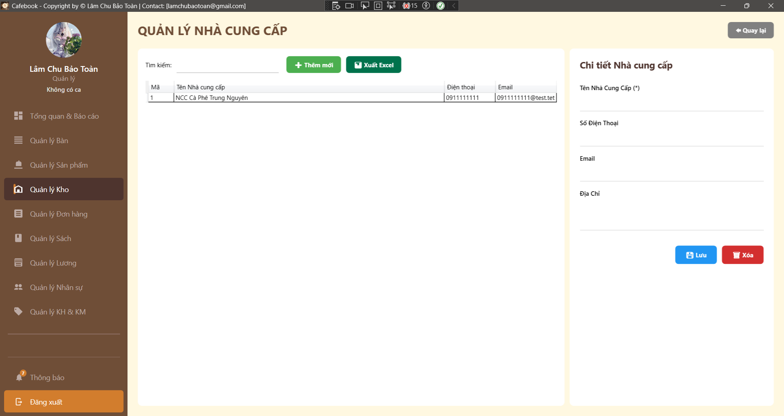
Test Case ID | Mô tả | Hành động | Điều kiện tiên quyết | Kết quả mong đợi | Kết quả thực tế | Kết quả |  |  | Kết quả |  |  | Chú thích
 |  |  |  |  |  | Vòng 1 |  |  | Vòng 2
 |  |  |  |  |  | Trạng thái | Ngày kiểm tra | Người kiểm tra | Trạng thái | Ngày kiểm tra | Người kiểm tra
GUI_SHOW Trang Quản lý nhà cung cấp
GUI-NCC01 | Bố cục tổng thể & Tiêu đề | Quan sát màn hình Quản lý NCC. |  | - Tiêu đề "QUẢN LÝ NHÀ CUNG CẤP". - Có nút "Quay lại" góc trên phải. - Chia 2 vùng: Danh sách (trái) và Chi tiết (phải). | - Tiêu đề "QUẢN LÝ NHÀ CUNG CẤP". - Có nút "Quay lại" góc trên phải. - Chia 2 vùng: Danh sách (trái) và Chi tiết (phải). | Passed | 2026-04-14 | Tú | Passed | 2026-04-14 | Toàn
GUI-NCC02 | Nút thao tác chính | Quan sát khu vực trên cùng bên trái. |  | - Có nút "+ Thêm mới" (Xanh lá). - Có nút "Xuất Excel" (Xanh lá). | - Có nút "+ Thêm mới" (Xanh lá). - Có nút "Xuất Excel" (Xanh lá). | Passed | 2026-04-14 | Tú | Passed | 2026-04-14 | Toàn
GUI-NCC03 | Khung DataGrid danh sách | Quan sát bảng dữ liệu bên trái. |  | - Hiển thị 4 cột: Mã, Tên Nhà cung cấp, Điện thoại, Email. | - Hiển thị 4 cột: Mã, Tên Nhà cung cấp, Điện thoại, Email. | Passed | 2026-04-14 | Tú | Passed | 2026-04-14 | Toàn
GUI-NCC04 | Dấu hiệu trường bắt buộc | Quan sát Form chi tiết bên phải. |  | - Có dấu (*) tại trường "Tên Nhà Cung Cấp". | - Có dấu (*) tại trường "Tên Nhà Cung Cấp". | Passed | 2026-04-14 | Tú | Passed | 2026-04-14 | Toàn
GUI-NCC05 | Xóa trắng form khi Tạo mới | Chọn 1 dòng NCC cũ.2. Nhấn nút "+ Thêm mới". | Đang có sẵn dữ liệu chọn. | - Form bên phải xóa sạch text. - Bỏ highlight dòng đang chọn trên lưới. | - Form bên phải xóa sạch text. - Bỏ highlight dòng đang chọn trên lưới. | Passed | 2026-04-14 | Tú | Passed | 2026-04-14 | Toàn
GUI-NCC06 | Ẩn thao tác khi thiếu quyền Edit | Đăng nhập tài khoản có quyền xem nhưng KHÔNG có quyền sửa/xóa.2. Mở trang NCC. |  | - Nút "Thêm", "Lưu", "Xóa" bị ẩn hoàn toàn khỏi UI. - Nút "Xuất Excel" vẫn có thể hiển thị (nếu cấp quyền). | - Nút "Thêm", "Lưu", "Xóa" bị ẩn hoàn toàn khỏi UI. - Nút "Xuất Excel" vẫn có thể hiển thị (nếu cấp quyền). | Passed | 2026-04-14 | Tú | Passed | 2026-04-14 | Toàn
GUI-NCC07 | Chặn UI truy cập (Lớp 2) | Đăng nhập tài khoản không có quyền QL_NHA_CUNG_CAP.2. Thử truy cập trang. |  | - Hiện thông báo "Từ chối truy cập!". - Ứng dụng điều hướng lùi lại trang trước. | - Hiện thông báo "Từ chối truy cập!". - Ứng dụng điều hướng lùi lại trang trước. | Passed | 2026-04-14 | Tú | Passed | 2026-04-14 | Toàn
GUI-XH08 | Sidebar Active | Quan sát Menu bên trái. |  | - Mục "Quản lý Kho" ở Sidebar đang sáng màu (Active). | - Mục "Quản lý Kho" ở Sidebar đang sáng màu (Active). | Passed | 2026-04-14 | Tú | Passed | 2026-04-14 | Toàn
FUNCTION_SHOW Trang Quản lý nhà cung cấp
FUNC-NCC01 | Lọc dữ liệu theo Tên | 1. Nhập một phần Tên NCC (vd: "Trung Nguyên") vào ô tìm kiếm. | Có NCC tên Trung Nguyên. | 1. Lưới dữ liệu lọc Real-time. 2. Chỉ hiện NCC có chữ khớp với từ khóa. | 1. Lưới dữ liệu lọc Real-time. 2. Chỉ hiện NCC có chữ khớp với từ khóa. | Passed | 2026-04-14 | Tú | Passed | 2026-04-14 | Toàn
FUNC-NCC02 | Lọc dữ liệu theo SĐT | 1. Nhập SĐT hợp lệ đang có (vd: "0911") vào ô tìm kiếm. |  | 1. Lưới dữ liệu trả về chính xác dòng NCC có SĐT đó. | 1. Lưới dữ liệu trả về chính xác dòng NCC có SĐT đó. | Passed | 2026-04-14 | Tú | Passed | 2026-04-14 | Toàn
FUNC-NCC03 | Lọc dữ liệu theo Mã | 1. Nhập ID/Mã (vd: "1") vào ô tìm kiếm. | Có NCC mang mã 1. | 1. Lưới hiển thị chính xác nhà cung cấp có Mã = 1. | 1. Lưới hiển thị chính xác nhà cung cấp có Mã = 1. | Passed | 2026-04-14 | Tú | Passed | 2026-04-14 | Toàn
FUNC-NCC04 | Khôi phục danh sách sau khi lọc | 1. Đang có kết quả lọc. 2. Xóa trắng nội dung trong ô tìm kiếm. |  | 1. Bảng dữ liệu tự động tải lại toàn bộ danh sách ban đầu. | 1. Bảng dữ liệu tự động tải lại toàn bộ danh sách ban đầu. | Passed | 2026-04-14 | Tú | Passed | 2026-04-14 | Toàn
FUNC-NCC05 | Bỏ trống Tên NCC | 1. Nhấn "+ Thêm mới". 2. Để trống ô Tên, nhập đủ các ô còn lại. 3. Nhấn "Lưu". |  | 1. Hệ thống chặn lại, không gọi API. 2. Hiển thị thông báo: "Nhập tên Nhà cung cấp!". | 1. Hệ thống chặn lại, không gọi API. 2. Hiển thị thông báo: "Nhập tên Nhà cung cấp!". | Passed | 2026-04-14 | Tú | Passed | 2026-04-14 | Toàn
FUNC-NCC06 | [BUG] Nhập sai định dạng Số điện thoại | 1. Nhập chữ cái, ký tự đặc biệt (vd: "0911abc") vào ô Điện thoại. 2. Nhấn "Lưu". |  | 1. Hệ thống ở Client phải chặn thao tác. 2. Báo lỗi yêu cầu SĐT chỉ chứa chữ số. | 1. Báo "Lưu thành công!". | Failed | 2026-04-14 | Tú | Passed | 2026-04-14 | Toàn
FUNC-NCC07 | [BUG] Nhập sai định dạng Email | 1. Nhập email thiếu @ (vd: "admin.com") vào ô Email. 2. Nhấn "Lưu". |  | 1. Chặn thao tác lưu ở Client. 2. Báo lỗi định dạng Email không hợp lệ. | 1. Báo "Lưu thành công!". | Failed | 2026-04-14 | Tú | Passed | 2026-04-14 | Toàn
FUNC-NCC08 | Thêm mới NCC hợp lệ | 1. Nhập đầy đủ Tên, SĐT, Email chuẩn. 2. Nhấn "Lưu". |  | 1. Báo "Lưu thành công!". 2. Danh sách cập nhật NCC mới. Form bị reset hoặc tự động chọn dòng mới. | 1. Báo "Lưu thành công!". 2. Danh sách cập nhật NCC mới. Form bị reset hoặc tự động chọn dòng mới. | Passed | 2026-04-14 | Tú | Passed | 2026-04-14 | Toàn
FUNC-NCC09 | Xử lý trùng lặp dữ liệu | 1. Tạo mới NCC có SĐT/Email giống hệt NCC cũ. 2. Nhấn "Lưu". |  | 1. Chặn lưu và báo lỗi NCC đã tồn tại hoặc SĐT đã được sử dụng. | 1. Chặn lưu và báo lỗi NCC đã tồn tại hoặc SĐT đã được sử dụng. | Passed | 2026-04-14 | Tú | Passed | 2026-04-14 | Toàn
FUNC-NCC10 | Cập nhật thông tin NCC | 1. Chọn 1 NCC cũ, sửa địa chỉ mới. 2. Nhấn "Lưu". |  | 1. Báo "Lưu thành công!". 2. Bảng dữ liệu tải lại với địa chỉ mới. | 1. Báo "Lưu thành công!". 2. Bảng dữ liệu tải lại với địa chỉ mới. | Passed | 2026-04-14 | Tú | Passed | 2026-04-14 | Toàn
FUNC-NCC11 | Chống XSS / SQL Injection | 1. Nhập vào ô Tên/Địa chỉ: <script>alert(1)</script> hoặc ' OR 1=1;--2. Nhấn "Lưu". |  | 1. Dữ liệu lưu dạng Text thuần túy. 2. Không có mã độc nào được thực thi trên giao diện hoặc DB. | 1. Dữ liệu lưu dạng Text thuần túy. 2. Không có mã độc nào được thực thi trên giao diện hoặc DB. | Passed | 2026-04-14 | Tú | Passed | 2026-04-14 | Toàn
FUNC-NCC12 | Hủy thao tác Xóa | 1. Chọn 1 NCC. 2. Nhấn "Xóa". 3. Tại pop-up, chọn "No/Cancel". |  | 1. Đóng pop-up. 2. NCC không bị xóa. | 1. Đóng pop-up. 2. NCC không bị xóa. | Passed | 2026-04-14 | Tú | Passed | 2026-04-14 | Toàn
FUNC-NCC13 | Xóa NCC chưa có giao dịch | 1. Chọn NCC mới tạo (chưa từng nhập kho). 2. Nhấn "Xóa" -> Yes. |  | 1. Báo "Xóa thành công!". 2. Dòng dữ liệu biến mất khỏi lưới. | 1. Báo "Xóa thành công!". 2. Dòng dữ liệu biến mất khỏi lưới. | Passed | 2026-04-14 | Tú | Passed | 2026-04-14 | Toàn
FUNC-NCC14 | Ràng buộc xóa (Đã có Phiếu nhập) | 1. Chọn NCC đã từng có giao dịch Nhập kho. 2. Nhấn "Xóa" -> Yes. | NCC đã gắn với Phiếu Nhập Kho. | 1. API chặn yêu cầu xóa. 2. UI hiển thị lỗi: Không thể xóa do đã có dữ liệu liên quan. | 1. API chặn yêu cầu xóa. 2. UI hiển thị lỗi: Không thể xóa do đã có dữ liệu liên quan. | Passed | 2026-04-14 | Tú | Passed | 2026-04-14 | Toàn
FUNC-NCC15 | Xuất Excel (Bảng có dữ liệu) | 1. Nhấn nút "Xuất Excel". 2. Chọn vị trí và Lưu file. | Lưới đang hiển thị dữ liệu. | 1. Báo thành công, hiện hộp thoại chọn Yes/No/Cancel. 2. File Excel mở ra đúng format, có đủ 5 cột và dữ liệu thực tế. | 1. Báo thành công, hiện hộp thoại chọn Yes/No/Cancel. 2. File Excel mở ra đúng format, có đủ 5 cột và dữ liệu thực tế. | Passed | 2026-04-14 | Tú | Passed | 2026-04-14 | Toàn
FUNC-NCC16 | Xuất Excel (Bảng trống) | 1. Nhập từ khóa tìm kiếm dị để lưới không có dữ liệu (trống). 2. Nhấn "Xuất Excel". |  | 1. Hệ thống chặn tạo file. 2. Báo lỗi: "Không có dữ liệu để xuất!". | 1. Hệ thống chặn tạo file. 2. Báo lỗi: "Không có dữ liệu để xuất!". | Passed | 2026-04-14 | Tú | Passed | 2026-04-14 | Toàn

Quản lý xuất huỷ kho
Project Name | XÂY DỰNG HỆ THỐNG QUẢN LÝ VÀ ĐẶT BÀN CAFEBOOK TÍCH HỢP CHATBOT AI HỖ TRỢ TƯ VẤN
Module Code | Quản lý xuất huỷ kho
 | Hoàn thành | Lỗi | Chưa kiểm tra | Bị chăn | Tổng số trường hợp thử nghiệm
Round 1 | 22 | 3 | 0 | 0 | 25
Round 2 | 25 | 0 | 0 | 0 | 25
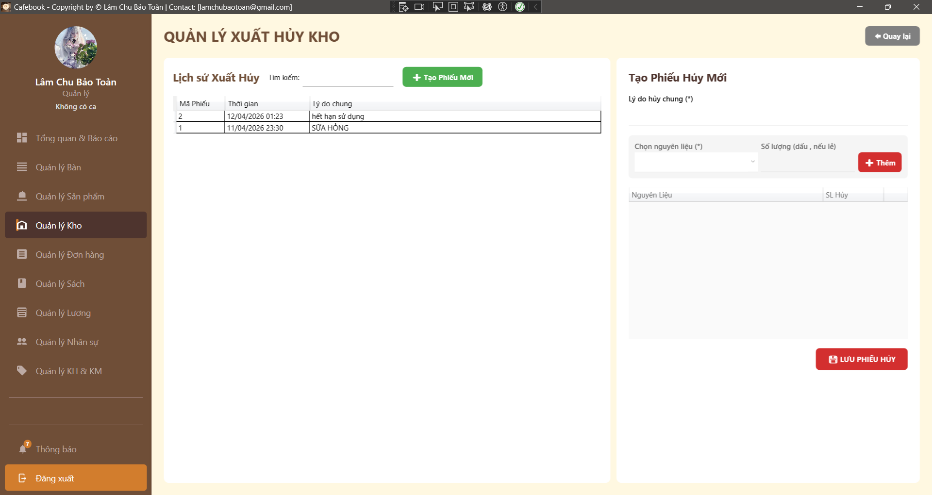
Test Case ID | Mô tả | Hành động | Điều kiện tiên quyết | Kết quả mong đợi | Kết quả thực tế | Kết quả |  |  | Kết quả |  |  | Chú thích
 |  |  |  |  |  | Vòng 1 |  |  | Vòng 2
 |  |  |  |  |  | Trạng thái | Ngày kiểm tra | Người kiểm tra | Trạng thái | Ngày kiểm tra | Người kiểm tra
GUI_SHOW Trang Quản lý xuất huỷ kho
GUI-XH01 | Bố cục tổng thể & Tiêu đề | Quan sát màn hình Xuất hủy kho. |  | - Tiêu đề "QUẢN LÝ XUẤT HỦY KHO". - Có nút "Quay lại" ở góc phải. - Chia 2 vùng: Lịch sử (trái) và Tạo phiếu (phải). | - Tiêu đề "QUẢN LÝ XUẤT HỦY KHO". - Có nút "Quay lại" ở góc phải. - Chia 2 vùng: Lịch sử (trái) và Tạo phiếu (phải). | Passed | 2026-04-16 | Tú | Passed | 2026-04-16 | Hưng
GUI-XH02 | Dấu hiệu trường bắt buộc | Quan sát Form nhập liệu. |  | - Có dấu (*) tại "Lý do hủy chung", "Chọn nguyên liệu" và "Số lượng". | - Có dấu (*) tại "Lý do hủy chung", "Chọn nguyên liệu" và "Số lượng". | Passed | 2026-04-16 | Tú | Passed | 2026-04-16 | Hưng
GUI-XH03 | Màu sắc nút thao tác cảnh báo | Quan sát các nút trên Panel phải. |  | - Nút "+ Thêm" có màu đỏ. - Nút "LƯU PHIẾU HỦY" có màu đỏ để cảnh báo thao tác trừ kho. | - Nút "+ Thêm" có màu đỏ. - Nút "LƯU PHIẾU HỦY" có màu đỏ để cảnh báo thao tác trừ kho. | Passed | 2026-04-16 | Tú | Passed | 2026-04-16 | Hưng
GUI-XH04 | Trạng thái lưới chi tiết | Quan sát DataGrid bên phải. |  | - Có 2 cột chính: Nguyên Liệu, SL Hủy. | - Có 2 cột chính: Nguyên Liệu, SL Hủy. | Passed | 2026-04-16 | Tú | Passed | 2026-04-16 | Hưng
GUI-XH05 | Khóa Form khi Xem chi tiết | Chọn 1 phiếu hủy cũ trên lưới bên trái. | Có dữ liệu phiếu hủy. | - Tiêu đề đổi thành "Chi tiết Phiếu Hủy #...". - Nút "Thêm", "Lưu" bị ẩn/khóa. - Ô "Lý do hủy chung" chuyển sang Read-only. | - Tiêu đề đổi thành "Chi tiết Phiếu Hủy #...". - Nút "Thêm", "Lưu" bị ẩn/khóa. - Ô "Lý do hủy chung" chuyển sang Read-only. | Passed | 2026-04-16 | Tú | Passed | 2026-04-16 | Hưng
GUI-XH06 | Mở Form khi Tạo mới | Đang xem phiếu cũ -> Nhấn "Tạo Phiếu Mới". |  | - Form mở khóa toàn bộ. - Các ô nhập liệu bị xóa trắng. - Nút "Lưu" và "Thêm" hiện lại. | - Form mở khóa toàn bộ. - Các ô nhập liệu bị xóa trắng. - Nút "Lưu" và "Thêm" hiện lại. | Passed | 2026-04-16 | Tú | Passed | 2026-04-16 | Hưng
GUI-XH07 | Sidebar Active | Quan sát Menu trái. |  | - Mục "Quản lý Kho" vẫn đang được highlight (sáng màu). | - Mục "Quản lý Kho" vẫn đang được highlight (sáng màu). | Passed | 2026-04-16 | Tú | Passed | 2026-04-16 | Hưng
GUI-XH08 | Chặn UI nếu thiếu quyền | Đăng nhập tài khoản Nhân viên (không có quyền).2. Thử truy cập. |  | - Màn hình ẩn đi, bung pop-up "Từ chối truy cập!". | - Màn hình ẩn đi, bung pop-up "Từ chối truy cập!". | Passed | 2026-04-16 | Tú | Passed | 2026-04-16 | Hưng
FUNCTION_SHOW Trang Quản lý xuất huỷ kho
FUNC-XH01 | Lọc lịch sử theo Lý do | 1. Nhập từ khóa (vd: "hết hạn") vào ô tìm kiếm lịch sử. | Có phiếu chứa lý do này. | 1. Lưới dữ liệu bên trái lọc Real-time. 2. Chỉ hiện các phiếu có Lý do chung chứa "hết hạn". | 1. Lưới dữ liệu bên trái lọc Real-time. 2. Chỉ hiện các phiếu có Lý do chung chứa "hết hạn". | Passed | 2026-04-16 | Tú | Passed | 2026-04-16 | Hưng
FUNC-XH02 | Lọc lịch sử theo Mã Phiếu | 1. Nhập Mã phiếu (vd: "2") vào ô tìm kiếm. |  | 1. Hiển thị chính xác phiếu hủy có ID = 2. | 1. Hiển thị chính xác phiếu hủy có ID = 2. | Passed | 2026-04-16 | Tú | Passed | 2026-04-16 | Hưng
FUNC-XH03 | Bỏ trống thông tin Nguyên liệu | 1. Để trống Nguyên liệu hoặc Số lượng. 2. Nhấn nút "+ Thêm". |  | 1. Hệ thống chặn đưa vào lưới. 2. Hiện thông báo "Vui lòng nhập Nguyên liệu và Số lượng...". | 1. Hệ thống chặn đưa vào lưới. 2. Hiện thông báo "Vui lòng nhập Nguyên liệu và Số lượng...". | Passed | 2026-04-16 | Tú | Passed | 2026-04-16 | Hưng
FUNC-XH04 | Số lượng hủy là số âm/bằng 0 | 1. Chọn Nguyên liệu. 2. Nhập SL = "-5" hoặc "0". 3. Nhấn nút "+ Thêm". |  | 1. Chặn đưa vào lưới. 2. Hiện thông báo lỗi số lượng không hợp lệ. | 1. Chặn đưa vào lưới. 2. Hiện thông báo lỗi số lượng không hợp lệ. | Passed | 2026-04-16 | Tú | Passed | 2026-04-16 | Hưng
FUNC-XH05 | Số lượng hủy là số thập phân | 1. Chọn Nguyên liệu (đơn vị kg/lít). 2. Nhập SL = "1.5". 3. Nhấn nút "+ Thêm". |  | 1. Nguyên liệu được đưa vào lưới thành công với số lượng 1.5. | 1. Nguyên liệu được đưa vào lưới thành công với số lượng 1.5. | Passed | 2026-04-16 | Tú | Passed | 2026-04-16 | Hưng
FUNC-XH06 | [BUG] Hủy vượt số lượng Tồn kho | 1. Kiểm tra tồn kho của NL A (vd: đang có 10). 2. Nhập SL hủy = 50. 3. Nhấn "+ Thêm". |  | 1. Hệ thống phải chặn thao tác. 2. Báo lỗi: "Số lượng hủy không được vượt quá số tồn kho hiện tại (10)". | 1. Báo lưu thành công. | Passed | 2026-04-16 | Tú | Passed | 2026-04-16 | Hưng
FUNC-XH07 | Logic cộng dồn nguyên liệu | 1. Thêm NL B (SL: 2) vào lưới. 2. Tiếp tục chọn NL B, nhập thêm SL: 3. 3. Nhấn "+ Thêm". |  | 1. Lưới không sinh thêm dòng mới. 2. Dòng NL B cũ tự động cập nhật số lượng thành 5. | 1. Lưới không sinh thêm dòng mới. 2. Dòng NL B cũ tự động cập nhật số lượng thành 5. | Passed | 2026-04-16 | Tú | Passed | 2026-04-16 | Hưng
FUNC-XH08 | Xóa NL khỏi lưới | 1. Thêm NL vào lưới. 2. Nhấn nút xóa/loại bỏ dòng đó trên lưới . |  | 1. Dòng NL biến mất khỏi DataGrid. | 1. Dòng NL biến mất khỏi DataGrid. | Failed | 2026-04-16 | Tú | Passed | 2026-04-16 | Hưng
FUNC-XH09 | Bỏ trống Lý do hủy | 1. Thêm NL hợp lệ vào lưới. 2. Để trống ô "Lý do hủy chung". 3. Nhấn "LƯU PHIẾU HỦY". |  | 1. Chặn thao tác lưu. 2. Hiện cảnh báo: "Vui lòng nhập lý do hủy chung!". | 1. Chặn thao tác lưu. 2. Hiện cảnh báo: "Vui lòng nhập lý do hủy chung!". | Passed | 2026-04-16 | Tú | Passed | 2026-04-16 | Hưng
FUNC-XH10 | Lưu phiếu rỗng | 1. Nhập Lý do hủy. 2. Không thêm NL nào vào lưới. 3. Nhấn "LƯU PHIẾU HỦY". |  | 1. Chặn thao tác lưu. 2. Cảnh báo "Phiếu hủy chưa có nguyên liệu nào!". | 1. Chặn thao tác lưu. 2. Cảnh báo "Phiếu hủy chưa có nguyên liệu nào!". | Passed | 2026-04-16 | Tú | Passed | 2026-04-16 | Hưng
FUNC-XH11 | [BUG] Hộp thoại Xác nhận trước khi Lưu | 1. Nhập đủ thông tin, thêm NL hợp lệ. 2. Nhấn "LƯU PHIẾU HỦY". |  | 1. Hệ thống phải dừng lại và bung Pop-up xác nhận: "Bạn có chắc chắn muốn hủy... không thể hoàn tác". | 1. Lưu Thành Công | Failed | 2026-04-16 | Tú | Passed | 2026-04-16 | Hưng
FUNC-XH12 | Hủy pop-up xác nhận | 1. Nhấn "LƯU PHIẾU HỦY". 2. Trong Pop-up, chọn "Cancel/No". |  | 1. Đóng Pop-up. 2. Dữ liệu trên Form giữ nguyên, không gọi API. | 1. Lưu Thành Công | Failed | 2026-04-16 | Tú | Passed | 2026-04-16 | Hưng
FUNC-XH13 | Lưu phiếu xuất hủy thành công | 1. Nhấn "LƯU PHIẾU HỦY". 2. Chọn "Yes" trên Pop-up xác nhận. |  | 1. Báo lưu thành công. 2. Form bị reset. 3. Phiếu hủy xuất hiện trên lưới Lịch sử bên trái. | 1. Báo lưu thành công. 2. Form bị reset. 3. Phiếu hủy xuất hiện trên lưới Lịch sử bên trái. | Passed | 2026-04-16 | Tú | Passed | 2026-04-16 | Hưng
FUNC-XH14 | Kiểm tra cập nhật Tồn kho (Trừ kho) | 1. Ghi nhận Tồn NL A (vd: 10). 2. Tạo phiếu hủy thành công 2 NL A. 3. Sang trang Quản lý Kho kiểm tra. |  | 1. Số tồn kho thực tế của NL A phải giảm chính xác xuống còn 8. | 1. Số tồn kho thực tế của NL A phải giảm chính xác xuống còn 8. | Passed | 2026-04-16 | Tú | Passed | 2026-04-16 | Hưng
FUNC-XH15 | Tính bất biến của dữ liệu (Immutability) | 1. Tìm mọi cách (click đúp, chuột phải) vào phiếu hủy đã lưu. |  | 1. Số tồn kho thực tế của NL A phải giảm chính xác xuống còn 8. | 1. Số tồn kho thực tế của NL A phải giảm chính xác xuống còn 8. | Passed | 2026-04-16 | Tú | Passed | 2026-04-16 | Hưng
FUNC-XH16 | SQL Injection vào Lý do hủy | 1. Nhập Lý do hủy: ' OR 1=1; DROP TABLE... 2. Tiến hành lưu. |  | 1. Lưu thành công dưới dạng chuỗi văn bản thuần túy, không ảnh hưởng DB. | 1. Lưu thành công dưới dạng chuỗi văn bản thuần túy, không ảnh hưởng DB. | Passed | 2026-04-16 | Tú | Passed | 2026-04-16 | Hưng
FUNC-XH17 | Điều hướng - Quay lại | 1. Nhấn nút "Quay lại" ở góc trên. |  | 1. Hệ thống điều hướng an toàn về màn hình Kho tổng. | 1. Hệ thống điều hướng an toàn về màn hình Kho tổng. | Passed | 2026-04-16 | Tú | Passed | 2026-04-16 | Hưng

Quản lý nhập kho(App)
Project Name | XÂY DỰNG HỆ THỐNG QUẢN LÝ VÀ ĐẶT BÀN CAFEBOOK TÍCH HỢP CHATBOT AI HỖ TRỢ TƯ VẤN
Module Code | Quản lý nhập kho
 | Hoàn thành | Lỗi | Chưa kiểm tra | Bị chăn | Tổng số trường hợp thử nghiệm
Round 1 | 22 | 1 | 0 | 0 | 23
Round 2 | 23 | 0 | 0 | 0 | 23
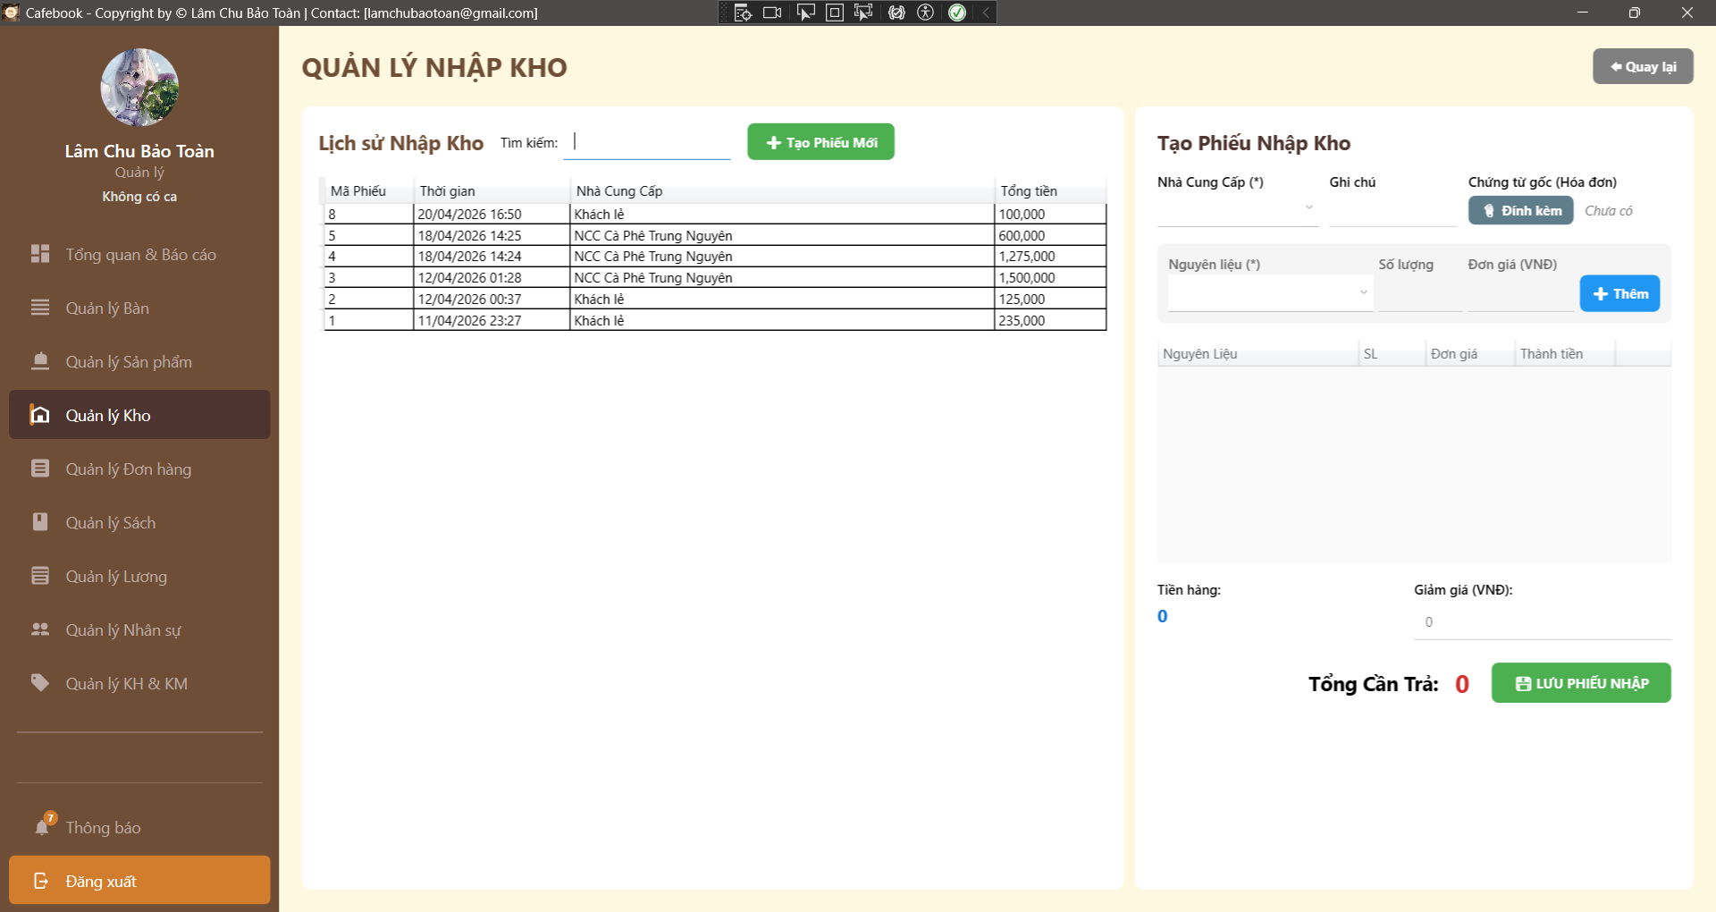
Test Case ID | Mô tả | Hành động | Điều kiện tiên quyết | Kết quả mong đợi | Kết quả thực tế | Kết quả |  |  | Kết quả |  |  | Chú thích
 |  |  |  |  |  | Vòng 1 |  |  | Vòng 2
 |  |  |  |  |  | Trạng thái | Ngày kiểm tra | Người kiểm tra | Trạng thái | Ngày kiểm tra | Người kiểm tra
GUI_SHOW Trang Quản lý nhập kho
GUI-NK01 | Bố cục màn hình tổng thể | Quan sát giao diện trang Nhập kho. |  | - Có 2 vùng rõ rệt: Lịch sử (Trái) và Tạo phiếu (Phải). - Có nút "Quay lại" ở góc trên cùng. | - Có 2 vùng rõ rệt: Lịch sử (Trái) và Tạo phiếu (Phải). - Có nút "Quay lại" ở góc trên cùng. | Passed | 2026-04-18 | Phú | Passed | 2026-04-18 | Uyên
GUI-NK02 | Dấu hiệu trường bắt buộc | Quan sát form Tạo Phiếu Nhập Kho. |  | - Có dấu (*) tại "Nhà Cung Cấp" và "Nguyên liệu". | - Có dấu (*) tại "Nhà Cung Cấp" và "Nguyên liệu". | Passed | 2026-04-18 | Phú | Passed | 2026-04-18 | Uyên
GUI-NK03 | Khóa Form khi Xem chi tiết | Click chọn 1 phiếu nhập cũ trên lưới Lịch sử. | Đã có dữ liệu phiếu cũ. | - Tiêu đề đổi thành "Chi tiết Phiếu Nhập #...". - Nút "Lưu", "Thêm", "Đính kèm" bị ẩn/disable. - Ô Giảm giá bị khóa (Read-only). | - Tiêu đề đổi thành "Chi tiết Phiếu Nhập #...". - Nút "Lưu", "Thêm", "Đính kèm" bị ẩn/disable. - Ô Giảm giá bị khóa (Read-only). | Passed | 2026-04-18 | Phú | Passed | 2026-04-18 | Uyên
GUI-NK04 | Hiển thị nút Xuất File | Click chọn 1 phiếu nhập cũ. |  | - Xuất hiện nút "Xuất File" ở giao diện bên phải. | - Xuất hiện nút "Xuất File" ở giao diện bên phải. | Passed | 2026-04-18 | Phú | Passed | 2026-04-18 | Uyên
GUI-NK05 | Reset Form khi Tạo mới | Đang xem phiếu cũ -> Nhấn nút "Tạo Phiếu Mới". |  | - Form mở khóa (Enable). - Nút Xuất file biến mất. - Lưới chi tiết xóa trắng. - Tiền hàng, Giảm giá, Tổng = 0. | - Form mở khóa (Enable). - Nút Xuất file biến mất. - Lưới chi tiết xóa trắng. - Tiền hàng, Giảm giá, Tổng = 0. | Passed | 2026-04-18 | Phú | Passed | 2026-04-18 | Uyên
GUI-NK06 | Trạng thái Đính kèm (Chưa có) | Quan sát khi tạo phiếu mới. |  | - Hiển thị chữ "Chưa có". - Nút "Đính kèm" hiển thị, nút "Xem" bị ẩn. | - Hiển thị chữ "Chưa có". - Nút "Đính kèm" hiển thị, nút "Xem" bị ẩn. | Passed | 2026-04-18 | Phú | Passed | 2026-04-18 | Uyên
GUI-NK07 | Trạng thái Đính kèm (Đã có) | Click vào phiếu cũ có lưu file đính kèm. | Phiếu cũ có file đính kèm. | - Hiển thị chữ "Đã có chứng từ". - Nút "Đính kèm" ẩn, nút "Xem" hiển thị. | - Hiển thị chữ "Đã có chứng từ". - Nút "Đính kèm" ẩn, nút "Xem" hiển thị. | Passed | 2026-04-18 | Phú | Passed | 2026-04-18 | Uyên
GUI-NK08 | Cột lưới Chi tiết phiếu nhập | Quan sát DataGrid bảng chi tiết bên phải. |  | - Đủ 4 cột: Nguyên Liệu, SL, Đơn giá, Thành tiền. - Có cột nút "Xóa" (icon thùng rác). | - Đủ 4 cột: Nguyên Liệu, SL, Đơn giá, Thành tiền. - Có cột nút "Xóa" (icon thùng rác). | Passed | 2026-04-18 | Phú | Passed | 2026-04-18 | Uyên
FUNCTION_SHOW Trang Quản lý nhập kho
FUNC-NK01 | Lọc phiếu nhập theo Tên NCC | 1. Nhập tên NCC (vd: "Khách lẻ") vào ô tìm kiếm lịch sử. | Có phiếu của Khách lẻ. | 1. Lưới dữ liệu bên trái lọc Real-time. 2. Chỉ hiện các phiếu của NCC tương ứng. | 1. Lưới dữ liệu bên trái lọc Real-time. 2. Chỉ hiện các phiếu của NCC tương ứng. | Passed | 2026-04-18 | Phú | Passed | 2026-04-18 | Uyên
FUNC-NK02 | Lọc phiếu nhập theo Mã phiếu | 1. Nhập số ID phiếu (vd: "3") vào ô tìm kiếm. | Có phiếu mang mã số 3. | 1. Lưới hiển thị chính xác phiếu nhập có Mã = 3. | 1. Lưới hiển thị chính xác phiếu nhập có Mã = 3. | Passed | 2026-04-18 | Phú | Passed | 2026-04-18 | Uyên
FUNC-NK03 | Bỏ trống thông tin Nguyên liệu | 1. Để trống Nguyên liệu, hoặc nhập SL/Đơn giá trống. 2. Nhấn nút "Thêm". | Đang tạo phiếu mới. | 1. Chặn đưa vào lưới. 2. Hiện cảnh báo "Vui lòng nhập Nguyên liệu, Số lượng (>0) và Đơn giá hợp lệ". | 1. Chặn đưa vào lưới. 2. Hiện cảnh báo "Vui lòng nhập Nguyên liệu, Số lượng (>0) và Đơn giá hợp lệ". | Passed | 2026-04-18 | Phú | Passed | 2026-04-18 | Uyên
FUNC-NK04 | Logic Số lượng / Đơn giá <= 0 | 1. Chọn Nguyên liệu. 2. Nhập SL = "-5". 3. Nhấn nút "Thêm". |  | 1. Chặn đưa vào lưới. 2. Hiện cảnh báo yêu cầu nhập hợp lệ. | 1. Chặn đưa vào lưới. 2. Hiện cảnh báo yêu cầu nhập hợp lệ. | Passed | 2026-04-18 | Phú | Passed | 2026-04-18 | Uyên
FUNC-NK05 | Logic tính Thành tiền dòng | 1. Nhập SL = 5, Đơn giá = 10000. 2. Nhấn "Thêm". |  | 1. Dòng dữ liệu được đẩy xuống DataGrid. 2. Cột Thành tiền tự động tính đúng bằng 50,000. | 1. Dòng dữ liệu được đẩy xuống DataGrid. 2. Cột Thành tiền tự động tính đúng bằng 50,000. | Passed | 2026-04-18 | Phú | Passed | 2026-04-18 | Uyên
FUNC-NK06 | Logic ghi đè (Cộng dồn nguyên liệu) | 1. Thêm NL A: SL 2, Giá 100k. 2. Tiếp tục thêm NL A: SL 3, Giá 120k. | NL A đã nằm trong lưới. | 1. Dòng NL A trên lưới bị gộp lại thành SL = 5. 2. Đơn giá bị cập nhật thành 120k. | 1. Dòng NL A trên lưới bị gộp lại thành SL = 5. 2. Đơn giá bị cập nhật thành 120k. | Passed | 2026-04-18 | Phú | Passed | 2026-04-18 | Uyên
FUNC-NK07 | Xóa dòng nguyên liệu | 1. Thêm 2 NL khác nhau vào lưới. 2. Nhấn nút "Xóa" tại 1 dòng NL. |  | 1. Dòng NL đó biến mất khỏi lưới. 2. Tổng "Tiền hàng" được tự động trừ đi và tính lại. | 1. Dòng NL đó biến mất khỏi lưới. 2. Tổng "Tiền hàng" được tự động trừ đi và tính lại. | Passed | 2026-04-18 | Phú | Passed | 2026-04-18 | Uyên
FUNC-NK08 | Tính toán Tổng Cần Trả cơ bản | 1. Thêm NL tổng tiền hàng = 100k. 2. Nhập Giảm giá = 20k. |  | 1. Ô Tổng Cần Trả tự động hiển thị 80,000 (Real-time). | 1. Ô Tổng Cần Trả tự động hiển thị 80,000 (Real-time). | Passed | 2026-04-18 | Phú | Passed | 2026-04-18 | Uyên
FUNC-NK09 | Logic Giảm giá dị (Âm / Vượt tiền hàng) | 1. Nhập Giảm giá = "-20000" hoặc Giảm giá = "150000" (Tiền hàng 100k). | Đã có nguyên liệu trong lưới. | 1. Hệ thống phải chặn không cho nhập số âm. 2. Phải chặn Giảm giá > Tiền hàng. Tổng Cần Trả không được âm. | 1. Hệ thống tạo phiếu thành công. | Failed | 2026-04-18 | Phú | Passed | 2026-04-18 | Uyên
FUNC-NK10 | Đính kèm file hợp lệ | 1. Nhấn nút "Đính kèm". 2. Chọn 1 file .jpg dung lượng 2MB. |  | 1. Giao diện cập nhật tên file vừa tải. 2. Không có lỗi văng ra. | 1. Giao diện cập nhật tên file vừa tải. 2. Không có lỗi văng ra. | Passed | 2026-04-18 | Phú | Passed | 2026-04-18 | Uyên
FUNC-NK11 | Chặn file vượt dung lượng | 1. Nhấn nút "Đính kèm". 2. Chọn file .png dung lượng 8MB. | Có sẵn file lớn hơn 5MB. | 1. Chặn đính kèm. 2. Hiện cảnh báo "Vui lòng chọn file hóa đơn dưới 5MB!". | 1. Chặn đính kèm. 2. Hiện cảnh báo "Vui lòng chọn file hóa đơn dưới 5MB!". | Passed | 2026-04-18 | Phú | Passed | 2026-04-18 | Uyên
FUNC-NK12 | Lưu phiếu khi lưới trống | 1. Không thêm NL nào vào lưới. 2. Nhấn "Lưu Phiếu Nhập". |  | 1. Chặn thao tác lưu. 2. Hiện thông báo "Phiếu nhập chưa có nguyên liệu nào!". | 1. Chặn thao tác lưu. 2. Hiện thông báo "Phiếu nhập chưa có nguyên liệu nào!". | Passed | 2026-04-18 | Phú | Passed | 2026-04-18 | Uyên
FUNC-NK13 | Lưu phiếu nhập thành công | 1. Chọn NCC, thêm NL hợp lệ. 2. Nhập Giảm giá (nếu có), đính kèm file. 3. Nhấn "Lưu Phiếu Nhập". |  | 1. Báo tạo phiếu thành công. 2. Form bị reset. 3. Lịch sử cập nhật thêm phiếu vừa tạo. | 1. Báo tạo phiếu thành công. 2. Form bị reset. 3. Lịch sử cập nhật thêm phiếu vừa tạo. | Passed | 2026-04-18 | Phú | Passed | 2026-04-18 | Uyên
FUNC-NK14 | Kiểm tra cập nhật Tồn kho | 1. Ghi nhận Tồn kho của NL A. 2. Tạo phiếu nhập 10 NL A. 3. Sang trang Quản lý Kho kiểm tra. |  | 1. Số tồn kho thực tế của NL A phải tăng thêm đúng 10 đơn vị. | 1. Số tồn kho thực tế của NL A phải tăng thêm đúng 10 đơn vị. | Passed | 2026-04-18 | Phú | Passed | 2026-04-18 | Uyên
FUNC-NK15 | Xuất File Hóa đơn (Ảnh) | 1. Chọn xem 1 phiếu cũ. 2. Nhấn "Xuất File" -> Chọn đuôi .png. |  | 1. Báo lưu thành công. 2. Mở file ảnh: Hiển thị đúng giao diện phiếu, không bị dính nút "Xuất File" trong ảnh. | 1. Báo lưu thành công. 2. Mở file ảnh: Hiển thị đúng giao diện phiếu, không bị dính nút "Xuất File" trong ảnh. | Passed | 2026-04-18 | Phú | Passed | 2026-04-18 | Uyên

Quản lý kiểm kho(App)
Project Name | XÂY DỰNG HỆ THỐNG QUẢN LÝ VÀ ĐẶT BÀN CAFEBOOK TÍCH HỢP CHATBOT AI HỖ TRỢ TƯ VẤN
Module Code | Quản lý kiểm kho
 | Hoàn thành | Lỗi | Chưa kiểm tra | Bị chăn | Tổng số trường hợp thử nghiệm
Round 1 | 19 | 2 | 0 | 0 | 21
Round 2 | 21 | 0 | 0 | 0 | 21
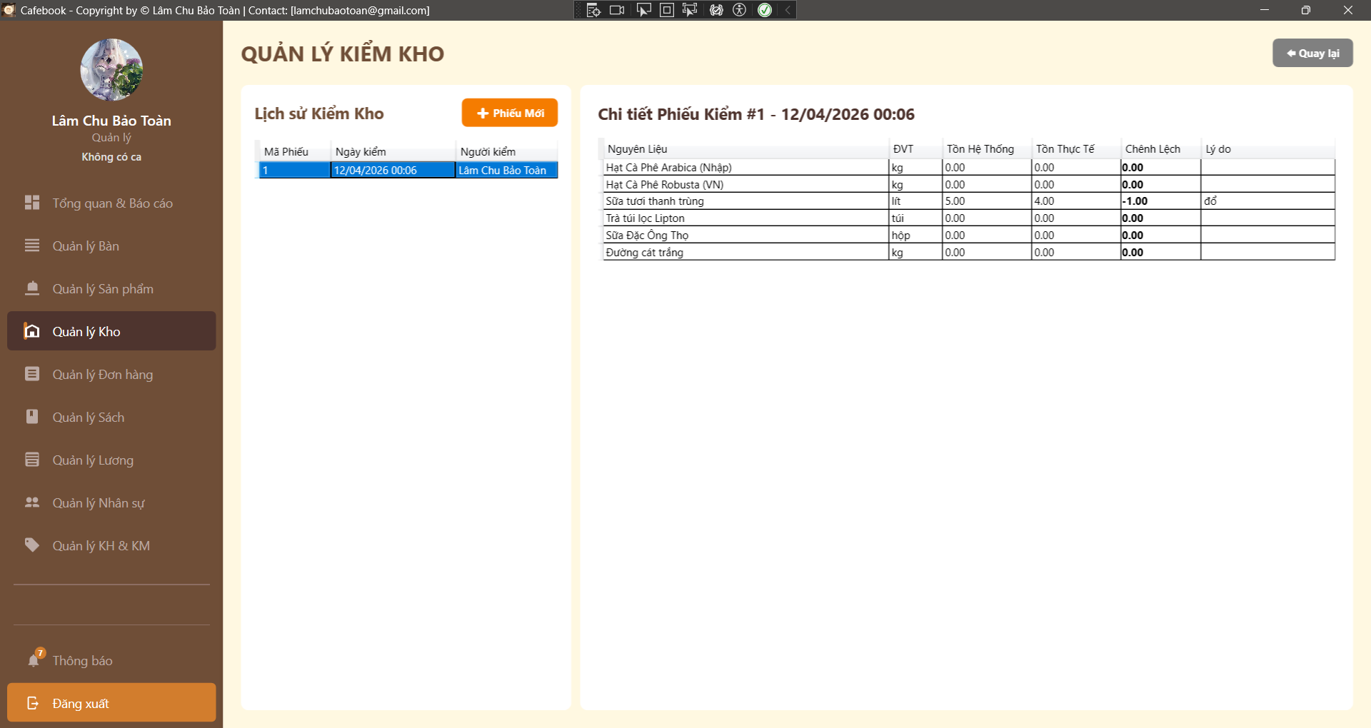
Test Case ID | Mô tả | Hành động | Điều kiện tiên quyết | Kết quả mong đợi | Kết quả thực tế | Kết quả |  |  | Kết quả |  |  | Chú thích
 |  |  |  |  |  | Vòng 1 |  |  | Vòng 2
 |  |  |  |  |  | Trạng thái | Ngày kiểm tra | Người kiểm tra | Trạng thái | Ngày kiểm tra | Người kiểm tra
GUI_SHOW Trang Quản lý kiểm kho
GUI-KK01 | Bố cục tổng thể & Tiêu đề | Quan sát màn hình Kiểm kho. |  | - Tiêu đề "QUẢN LÝ KIỂM KHO". - Có nút "Quay lại" ở góc phải. - Giao diện chia 2 vùng: Lịch sử (Trái) và Chi tiết (Phải). | - Tiêu đề "QUẢN LÝ KIỂM KHO". - Có nút "Quay lại" ở góc phải. - Giao diện chia 2 vùng: Lịch sử (Trái) và Chi tiết (Phải). | Passed | 2026-04-18 | Hưng | Passed | 2026-04-18 | Tú
GUI-KK02 | Nút thao tác chính | Quan sát Panel bên trái. |  | - Có nút "+ Phiếu Mới" (Màu cam nổi bật). | - Có nút "+ Phiếu Mới" (Màu cam nổi bật). | Passed | 2026-04-18 | Hưng | Passed | 2026-04-18 | Tú
GUI-KK03 | Khóa dữ liệu khi Xem chi tiết | Click chọn 1 phiếu kiểm cũ trên lưới Lịch sử. | Đã có phiếu kiểm cũ. | - Tiêu đề có dạng "Chi tiết Phiếu Kiểm #ID - Ngày giờ". - Bảng dữ liệu bên phải chuyển sang chế độ Read-only (chỉ đọc). - Nút "Lưu" bị ẩn. | - Tiêu đề có dạng "Chi tiết Phiếu Kiểm #ID - Ngày giờ". - Bảng dữ liệu bên phải chuyển sang chế độ Read-only (chỉ đọc). - Nút "Lưu" bị ẩn. | Passed | 2026-04-18 | Hưng | Passed | 2026-04-18 | Tú
GUI-KK04 | Trạng thái lưới khi Tạo mới | Nhấn nút "+ Phiếu Mới". |  | - Bảng dữ liệu tự động load TOÀN BỘ danh mục nguyên liệu hiện có. - Cột "Tồn Thực Tế" và "Lý do" mở khóa để nhập liệu. - Nút "Lưu" hiển thị. | - Bảng dữ liệu tự động load TOÀN BỘ danh mục nguyên liệu hiện có. - Cột "Tồn Thực Tế" và "Lý do" mở khóa để nhập liệu. - Nút "Lưu" hiển thị. | Passed | 2026-04-18 | Hưng | Passed | 2026-04-18 | Tú
GUI-KK05 | UI - Màu sắc số chênh lệch âm | Nhìn vào cột "Chênh Lệch" của 1 phiếu kiểm cũ có thất thoát. | Có NL bị thiếu hụt. | - Con số chênh lệch (vd: -1.00) được bôi đậm và có màu đỏ cảnh báo. | - Con số chênh lệch (vd: -1.00) được bôi đậm và có màu đỏ cảnh báo. | Passed | 2026-04-18 | Hưng | Passed | 2026-04-18 | Tú
GUI-KK06 | UI - Màu sắc số chênh lệch dương/bằng 0 | Nhìn vào cột "Chênh Lệch" của dòng khớp số lượng. | Có NL khớp số. | - Con số hiển thị màu đen (hoặc màu mặc định), không bị bôi đỏ. | - Con số hiển thị màu đen (hoặc màu mặc định), không bị bôi đỏ. | Passed | 2026-04-18 | Hưng | Passed | 2026-04-18 | Tú
GUI-KK07 | Sidebar Active | Quan sát thanh Menu bên trái. |  | - Mục "Quản lý Kho" vẫn đang được highlight. | - Mục "Quản lý Kho" vẫn đang được highlight. | Passed | 2026-04-18 | Hưng | Passed | 2026-04-18 | Tú
GUI-KK08 | Chặn UI do thiếu quyền | Dùng tài khoản không có quyền QL_KIEM_KHO truy cập. |  | - Pop-up báo "Từ chối truy cập!". - Không hiển thị bất kỳ DataGrid nào. | - Pop-up báo "Từ chối truy cập!". - Không hiển thị bất kỳ DataGrid nào. | Passed | 2026-04-18 | Hưng | Passed | 2026-04-18 | Tú
FUNCTION_SHOW Trang Quản lý kiểm kho
FUNC-KK01 | Tìm kiếm Nguyên liệu khi kiểm đếm | 1. Nhấn "+ Phiếu Mới". 2. Nhập từ khóa "Đường" vào ô tìm kiếm NL. | Có NL "Đường" trong kho. | 1. Bảng bên phải lọc Real-time. 2. Chỉ hiện các nguyên liệu có chữ "Đường" để dễ dàng nhập số đếm. | 1. Bảng bên phải lọc Real-time. 2. Chỉ hiện các nguyên liệu có chữ "Đường" để dễ dàng nhập số đếm. | Passed | 2026-04-18 | Hưng | Passed | 2026-04-18 | Tú
FUNC-KK02 | Tính toán Chênh lệch (Khớp số) | 1. Nhấn "+ Phiếu Mới". 2. Tại dòng NL A (Tồn hệ thống = 10), nhập Tồn Thực Tế = "10". |  | 1. Cột "Chênh Lệch" tự động nhảy số về "0" ngay lập tức. | 1. Cột "Chênh Lệch" tự động nhảy số về "0" ngay lập tức. | Passed | 2026-04-18 | Hưng | Passed | 2026-04-18 | Tú
FUNC-KK03 | Tính toán Chênh lệch (Thiếu hụt) | 1. Tại dòng NL B (Tồn hệ thống = 5), nhập Tồn Thực Tế = "3". |  | 1. Cột "Chênh Lệch" nhảy thành "2". 2. Số hiển thị màu đỏ. | 1. Cột "Chênh Lệch" nhảy thành "2". 2. Số hiển thị màu đỏ. | Passed | 2026-04-18 | Hưng | Passed | 2026-04-18 | Tú
FUNC-KK04 | Tính toán Chênh lệch (Dư thừa) | 1. Tại dòng NL C (Tồn hệ thống = 20), nhập Tồn Thực Tế = "25". |  | 1. Cột "Chênh Lệch" nhảy thành "5". | 1. Cột "Chênh Lệch" nhảy thành "5" (số dương). | Passed | 2026-04-18 | Hưng | Passed | 2026-04-18 | Tú
FUNC-KK05 | Nhập số lượng đếm là số âm | 1. Nhập Tồn Thực Tế = "-5". 2. Nhấn tab chuyển ô. |  | 1. Hệ thống tự động chặn (không cho nhập dấu trừ) HOẶC báo lỗi ngay khi nhập. | 1. Nhập thành công | Failed | 2026-04-18 | Hưng | Passed | 2026-04-18 | Tú
FUNC-KK06 | Ép kiểu chữ cái vào Tồn thực tế | 1. Gõ chữ "abc" vào ô Tồn Thực Tế. |  | 1. Ô nhập liệu không nhận ký tự chữ, chỉ nhận số (và dấu thập phân). | 1. Nhập thành công | Failed | 2026-04-18 | Hưng | Passed | 2026-04-18 | Tú
FUNC-KK07 | Khớp 100% không cần lý do | 1. Điền Tồn Thực Tế = Tồn Hệ Thống cho toàn bộ NL. 2. Để trống tất cả Lý do. 3. Nhấn "Lưu". |  | 1. Hiện Pop-up xác nhận. | 1. Hiện Pop-up xác nhận. | Passed | 2026-04-18 | Hưng | Passed | 2026-04-18 | Tú
FUNC-KK08 | [BUG] Hộp thoại cảnh báo Cân bằng kho | 1. Nhấn nút "Lưu". |  | 1. Hệ thống bung Pop-up cảnh báo: "Hệ thống sẽ lưu phiếu và tự động Cập nhật lại Tồn Kho... Bạn có chắc chắn?". | 1. Hệ thống bung Pop-up cảnh báo: "Hệ thống sẽ lưu phiếu và tự động Cập nhật lại Tồn Kho... Bạn có chắc chắn?". | Passed | 2026-04-18 | Hưng | Passed | 2026-04-18 | Tú
FUNC-KK09 | Hủy Pop-up cân bằng kho | 1. Nhấn nút "Lưu". 2. Tại Pop-up, chọn "No" hoặc "Cancel". |  | 1. Pop-up đóng lại. 2. Dữ liệu đếm đang nhập giữ nguyên, không gọi API, không trừ kho. | 1. Pop-up đóng lại. 2. Dữ liệu đếm đang nhập giữ nguyên, không gọi API, không trừ kho. | Passed | 2026-04-18 | Hưng | Passed | 2026-04-18 | Tú
FUNC-KK10 | Lưu phiếu kiểm thành công (Cân bằng kho) | 1. Nhập Tồn Thực Tế, điền đủ lý do. 2. Nhấn "Lưu" -> Chọn "Yes". |  | 1. Báo "Kiểm kho và Cân bằng kho thành công!". 2. Màn hình thoát chế độ tạo mới. 3. Phiếu vừa tạo xuất hiện ở danh sách bên trái. | 1. Báo "Kiểm kho và Cân bằng kho thành công!". 2. Màn hình thoát chế độ tạo mới. 3. Phiếu vừa tạo xuất hiện ở danh sách bên trái. | Passed | 2026-04-18 | Hưng | Passed | 2026-04-18 | Tú
FUNC-KK11 | Đối soát số lượng Tồn kho (Nghiệp vụ Core) | 1. Ghi nhớ số lượng Tồn Thực Tế vừa chốt ở Case KK10. 2. Quay lại trang "Quản lý Tồn Kho" tổng. |  | 1. Số dư của các nguyên liệu phải KHỚP 100% với con số "Tồn Thực Tế" vừa nhập trong phiếu kiểm (Không lấy số cũ). | 1. Số dư của các nguyên liệu phải KHỚP 100% với con số "Tồn Thực Tế" vừa nhập trong phiếu kiểm (Không lấy số cũ). | Passed | 2026-04-18 | Hưng | Passed | 2026-04-18 | Tú
FUNC-KK12 | Tính bất biến của dữ liệu | 1. Chọn 1 phiếu kiểm cũ ở lưới trái. 2. Thử click đúp, ấn F2, delete vào dữ liệu lưới phải. |  | 1. Tuyệt đối không thể chỉnh sửa, thêm, hay xóa bất kỳ thông tin nào của phiếu đã lưu. | 1. Tuyệt đối không thể chỉnh sửa, thêm, hay xóa bất kỳ thông tin nào của phiếu đã lưu. | Passed | 2026-04-18 | Hưng | Passed | 2026-04-18 | Tú
FUNC-KK13 | Điều hướng - Quay lại | 1. Nhấn nút "Quay lại" ở góc trên. |  | 1. App điều hướng mượt mà về trang trước đó. | 1. App điều hướng mượt mà về trang trước đó. | Passed | 2026-04-18 | Hưng | Passed | 2026-04-18 | Tú

Liên hệ & Góp ý(Web)
Project Name | XÂY DỰNG HỆ THỐNG QUẢN LÝ VÀ ĐẶT BÀN CAFEBOOK TÍCH HỢP CHATBOT AI HỖ TRỢ TƯ VẤN
Module Code | Liên hệ & Góp ý(Web)
 | Hoàn thành | Lỗi | Chưa kiểm tra | Bị chăn | Tổng số trường hợp thử nghiệm
Round 1 | 7 | 3 | 0 | 0 | 10
Round 2 | 10 | 0 | 0 | 0 | 10
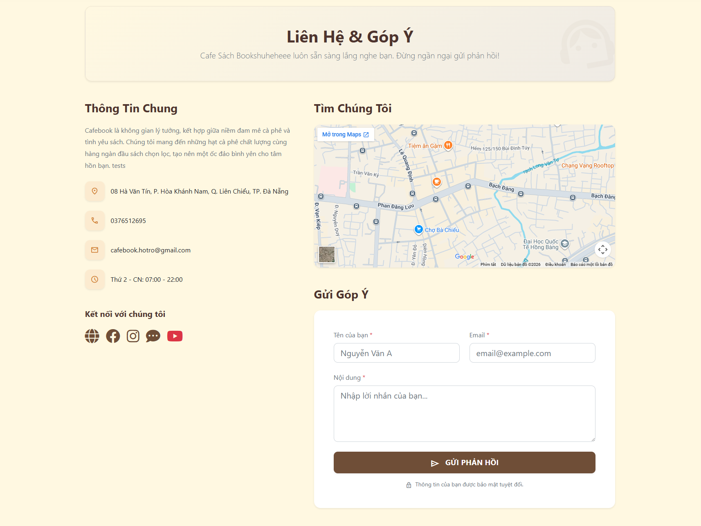
Test Case ID | Mô tả | Hành động | Điều kiện tiên quyết | Kết quả mong đợi | Kết quả thực tế | Kết quả |  |  | Kết quả |  |  | Chú thích
 |  |  |  |  |  | Vòng 1 |  |  | Vòng 2
 |  |  |  |  |  | Trạng thái | Ngày kiểm tra | Người kiểm tra | Trạng thái | Ngày kiểm tra | Người kiểm tra
GUI SHOW Liên hệ & Góp ý(Web)
GUI-LH01 | [Thông Tin Chung] Label |  |  | - Hiển thị đoạn văn giới thiệu và 4 dòng thông tin (Địa chỉ, SĐT, Email, Giờ mở cửa) kèm icon. - Trạng thái: Read-only | - Hiển thị đoạn văn giới thiệu và 5 dòng thông tin (Địa chỉ, SĐT, Email, Giờ mở cửa) kèm icon. - Trạng thái: Read-only | Passed | 2026-04-19 | Uyên | Passed | 2026-04-19 | Toàn
GUI-LH02 | [Kết nối với chúng tôi] Social Icons |  |  | - Hiển thị 5 icon mạng xã hội (Web, FB, Insta, Zalo, YT). - Trạng thái: Enable | - Hiển thị 6 icon mạng xã hội (Web, FB, Insta, Zalo, YT). - Trạng thái: Enable | Passed | 2026-04-19 | Uyên | Passed | 2026-04-19 | Toàn
GUI-LH03 | [Tìm Chúng Tôi] Bản đồ Google Maps |  |  | - Khung bản đồ hiển thị rõ vị trí quán, có nút phóng to/thu nhỏ. - Trạng thái: Enable | - Khung bản đồ hiển thị rõ vị trí quán, có nút phóng to/thu nhỏ. - Trạng thái: Enable | Failed | 2026-04-19 | Uyên | Passed | 2026-04-19 | Toàn
GUI-LH04 | [Tên của bạn, Email] Textbox |  |  | - Ô nhập liệu có dấu sao đỏ (*) bắt buộc. - Trạng thái: Enable | - Ô nhập liệu có dấu sao đỏ (*) bắt buộc. - Trạng thái: Enable | Passed | 2026-04-19 | Uyên | Passed | 2026-04-19 | Toàn
GUI-LH05 | [Nội dung] Textarea |  |  | - Khung nhập liệu to, có dấu sao đỏ (*). - Trạng thái: Enable | - Khung nhập liệu to, có dấu sao đỏ (*). - Trạng thái: Enable | Passed | 2026-04-19 | Uyên | Passed | 2026-04-19 | Toàn
GUI-LH06 | [GỬI PHẢN HỒI] Button |  |  | - Nút nền nâu, có icon máy bay giấy. - Trạng thái: Enable | - Nút nền nâu, có icon máy bay giấy. - Trạng thái: Enable | Passed | 2026-04-19 | Uyên | Passed | 2026-04-19 | Toàn

FUNCTION_SHOW Liên hệ & Góp ý(Web)
FUNC-LH01 | Tương tác Icon Mạng xã hội | 1. Click vào từng icon mạng xã hội | Truy cập vào hệ thống | Trình duyệt mở tab mới dẫn đến đúng trang fanpage/kênh của quán | Trình duyệt mở tab mới dẫn đến đúng trang fanpage/kênh của quán | Passed | 2026-04-19 | Uyên | Passed | 2026-04-19 | Toàn
FUNC-LH02 | Để trống form góp ý | 1. Không nhập gì cả. 2. Click "GỬI PHẢN HỒI" | Truy cập vào hệ thống | Hệ thống báo lỗi đỏ, yêu cầu điền đầy đủ các trường bắt buộc | Hệ thống báo lỗi đỏ, yêu cầu điền đầy đủ các trường bắt buộc | Failed | 2026-04-19 | Uyên | Passed | 2026-04-19 | Toàn
FUNC-LH03 | Nhập sai định dạng Email | 1. Nhập tên và nội dung. 2. Nhập email thiếu "@". 3. Click "GỬI" | Truy cập vào hệ thống | Báo lỗi định dạng email không hợp lệ | Báo lỗi định dạng email không hợp lệ | Failed | 2026-04-19 | Uyên | Passed | 2026-04-19 | Toàn
FUNC-LH04 | Gửi góp ý thành công | 1. Điền đầy đủ và đúng thông tin. 2. Click "GỬI PHẢN HỒI" | Truy cập vào hệ thống | Form tự động làm sạch. Hiện popup thông báo gửi góp ý thành công | Form tự động làm sạch. Hiện popup thông báo gửi góp ý thành công | Passed | 2026-04-19 | Uyên | Passed | 2026-04-19 | Toàn

Chính sách cửa hàng(Web)
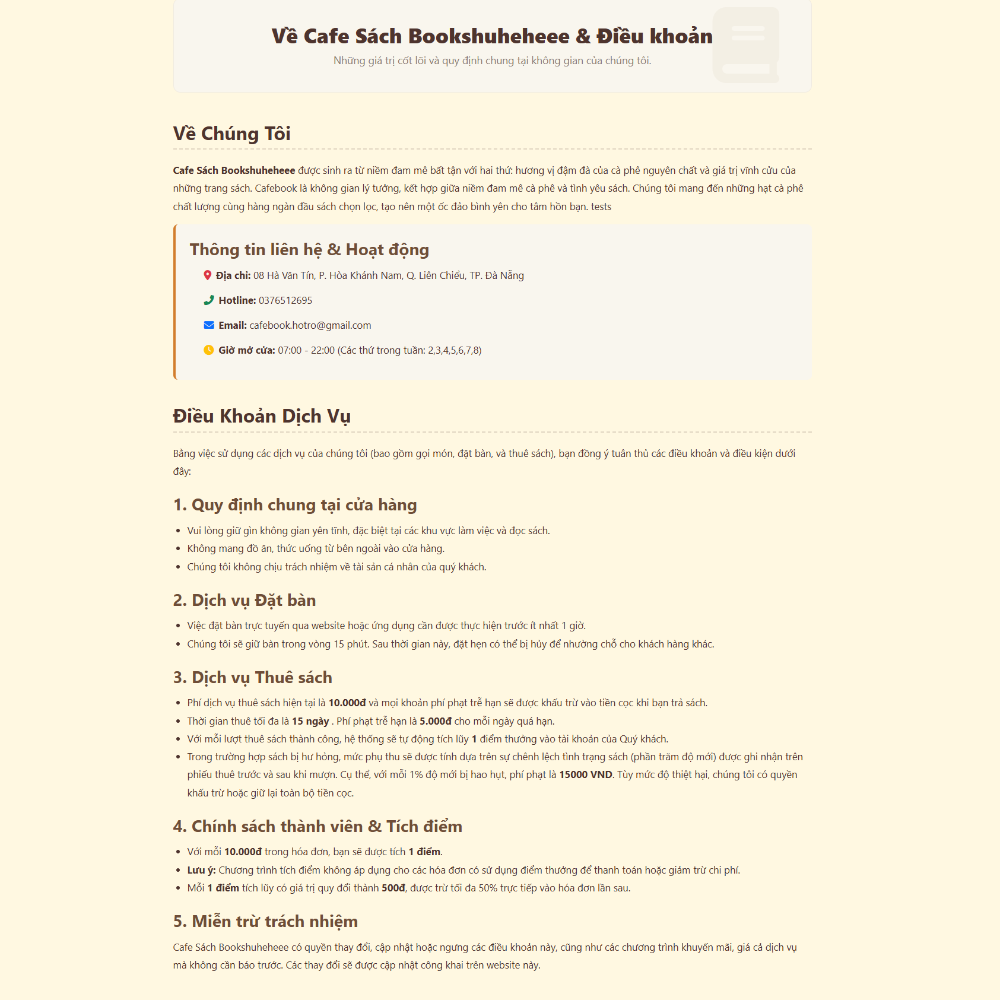
Project Name | XÂY DỰNG HỆ THỐNG QUẢN LÝ VÀ ĐẶT BÀN CAFEBOOK TÍCH HỢP CHATBOT AI HỖ TRỢ TƯ VẤN
Module Code | Chính sách cửa hàng(Web)
 | Hoàn thành | Lỗi | Chưa kiểm tra | Bị chăn | Tổng số trường hợp thử nghiệm
Round 1 | 2 | 2 | 0 | 0 | 4
Round 2 | 4 | 0 | 0 | 0 | 4

Test Case ID | Mô tả | Hành động | Điều kiện tiên quyết | Kết quả mong đợi | Kết quả thực tế | Kết quả |  |  | Kết quả |  |  | Chú thích
 |  |  |  |  |  | Vòng 1 |  |  | Vòng 2
 |  |  |  |  |  | Trạng thái | Ngày kiểm tra | Người kiểm tra | Trạng thái | Ngày kiểm tra | Người kiểm tra
GUI SHOW Chính sách cửa hàng(Web)
GUI-DK01 | [Về Chúng Tôi] Text đoạn văn |  |  | - Hiển thị đúng font chữ, không bị lỗi tiếng Việt. - Trạng thái: Read-only | - Hiển thị đúng font chữ, không bị lỗi tiếng Việt. - Trạng thái: Read-only | Failed | 2026-04-20 | Uyên | Passed | 2026-04-20 | Toàn
GUI-DK02 | [Thông tin liên hệ & Hoạt động] Panel |  |  | - Khung nền xám nhạt, chứa thông tin Địa chỉ, Hotline, Email, Giờ mở cửa kèm icon. - Trạng thái: Enable | - Khung nền xám nhạt, chứa thông tin Địa chỉ, Hotline, Email, Giờ mở cửa kèm icon. - Trạng thái: Enable | Passed | 2026-04-20 | Uyên | Passed | 2026-04-20 | Toàn
GUI-DK03 | [5 Mục Điều Khoản] Text List |  |  | - Hiển thị đủ 5 mục lớn in đậm. Các ý nhỏ có dấu chấm đầu dòng (bullet point) rõ ràng. - Trạng thái: Read-only | - Hiển thị đủ 6 mục lớn in đậm. Các ý nhỏ có dấu chấm đầu dòng (bullet point) rõ ràng. - Trạng thái: Read-only | Passed | 2026-04-20 | Uyên | Passed | 2026-04-20 | Toàn

FUNCTION_SHOW Chính sách cửa hàng(Web)
FUNC-DK01 | Tương tác thông tin liên hệ | 1. Click vào số Hotline hoặc địa chỉ Email trong khung xám | Truy cập vào hệ thống | Trình duyệt tự động gọi ứng dụng gọi điện (tel:) hoặc ứng dụng gửi mail (mailto:) tương ứng | Trình duyệt tự động gọi ứng dụng gọi điện (tel:) hoặc ứng dụng gửi mail (mailto:) tương ứng | Failed | 2026-04-20 | Uyên | Passed | 2026-04-20 | Toàn

Phản hồi đánh giá & Góp ý(WebNv
Project Name | XÂY DỰNG HỆ THỐNG QUẢN LÝ VÀ ĐẶT BÀN CAFEBOOK TÍCH HỢP CHATBOT AI HỖ TRỢ TƯ VẤN
Module Code | Phản hồi đánh giá & Góp ý(Web cho NV)
 | Hoàn thành | Lỗi | Chưa kiểm tra | Bị chăn | Tổng số trường hợp thử nghiệm
Round 1 | 12 | 3 | 0 | 0 | 15
Round 2 | 15 | 0 | 0 | 0 | 15
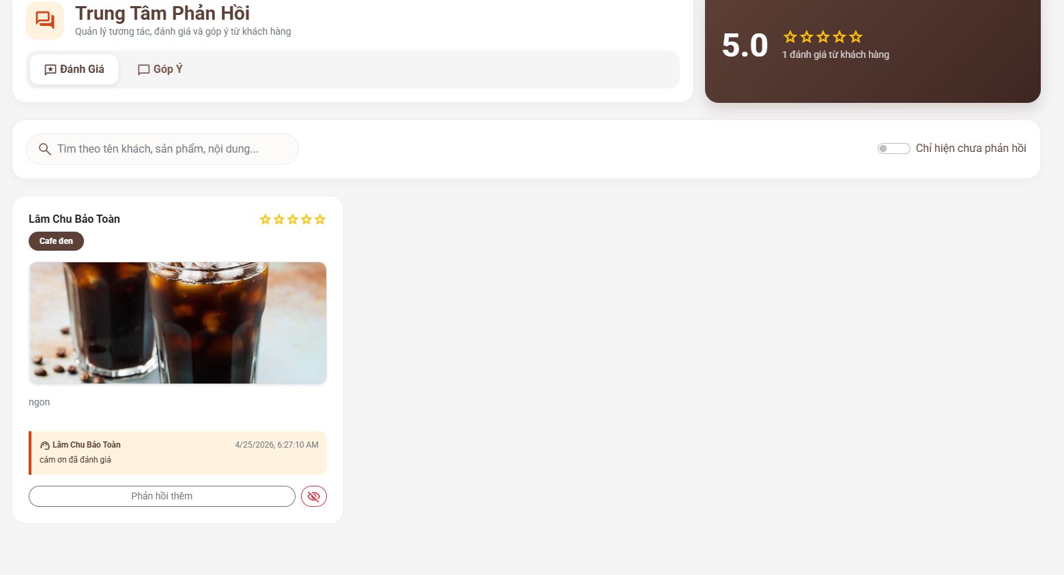 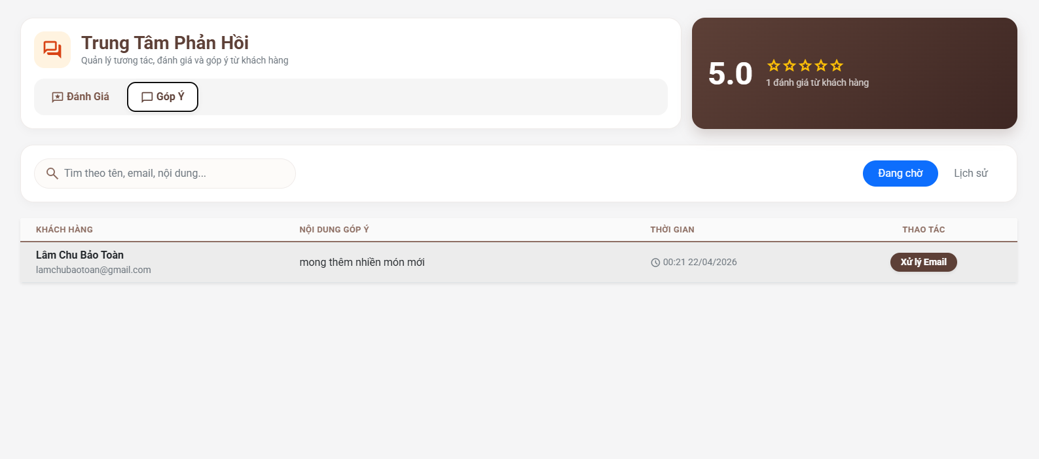
Test Case ID | Mô tả | Hành động | Điều kiện tiên quyết | Kết quả mong đợi | Kết quả thực tế | Kết quả |  |  | Kết quả |  |  | Chú thích
 |  |  |  |  |  | Vòng 1 |  |  | Vòng 2
 |  |  |  |  |  | Trạng thái | Ngày kiểm tra | Người kiểm tra | Trạng thái | Ngày kiểm tra | Người kiểm tra
GUI SHOW Phản hồi đánh giá & Góp ý(Web cho NV)
GUI-PH01 | [Thống kê tổng] Panel |  |  | - Khung màu nâu bên phải hiển thị điểm đánh giá trung bình (VD: 5.0) và tổng số lượt. - Trạng thái: Read-only | - Khung màu nâu bên phải hiển thị điểm đánh giá trung bình (VD: 5.1) và tổng số lượt. - Trạng thái: Read-only | Passed | 2026-04-21 | Uyên | Passed | 2026-04-21 | Tú
GUI-PH02 | [Đánh Giá / Góp Ý] Tabs |  |  | - Hai nút tab chuyển đổi qua lại. Tab đang chọn sẽ có viền/chữ nổi bật hơn. - Trạng thái: Enable | - Hai nút tab chuyển đổi qua lại. Tab đang chọn sẽ có viền/chữ nổi bật hơn. - Trạng thái: Enable | Passed | 2026-04-21 | Uyên | Passed | 2026-04-21 | Tú
GUI-PH03 | [Tìm kiếm Đánh giá] Textbox |  |  | - Ô nhập liệu có icon kính lúp, chữ mờ gợi ý tìm theo tên, sản phẩm... - Trạng thái: Enable | - Ô nhập liệu có icon kính lúp, chữ mờ gợi ý tìm theo tên, sản phẩm... - Trạng thái: Enable | Passed | 2026-04-21 | Uyên | Passed | 2026-04-21 | Tú
GUI-PH04 | [Chỉ hiện chưa phản hồi] Toggle |  |  | - Nút gạt bật/tắt nằm góc phải thanh tìm kiếm. - Trạng thái: Enable | - Nút gạt bật/tắt nằm góc phải thanh tìm kiếm. - Trạng thái: Enable | Passed | 2026-04-21 | Uyên | Passed | 2026-04-21 | Tú
GUI-PH05 | [Card Đánh giá] Panel |  |  | - Hiển thị tên khách, số sao, tên món, hình ảnh, nội dung, phần phản hồi của quán và các nút thao tác. - Trạng thái: Enable | - Hiển thị tên khách, số sao, tên món, hình ảnh, nội dung, phần phản hồi của quán và các nút thao tác. - Trạng thái: Enable | Passed | 2026-04-21 | Uyên | Passed | 2026-04-21 | Tú
GUI-PH06 | [Tìm kiếm Góp ý] Textbox |  |  | - Ô nhập liệu có chữ mờ gợi ý tìm theo tên, email, nội dung... - Trạng thái: Enable | - Ô nhập liệu có chữ mờ gợi ý tìm theo tên, email, nội dung... - Trạng thái: Enable | Failed | 2026-04-21 | Uyên | Passed | 2026-04-21 | Tú
GUI-PH07 | [Đang chờ / Lịch sử] Button |  |  | - Các nút lọc trạng thái. Mặc định chọn "Đang chờ" (màu xanh). - Trạng thái: Enable | - Các nút lọc trạng thái. Mặc định chọn "Đang chờ" (màu xanh). - Trạng thái: Enable | Passed | 2026-04-21 | Uyên | Passed | 2026-04-21 | Tú
GUI-PH08 | [Danh sách Góp ý] Table |  |  | - Bảng chia cột: Khách hàng, Nội dung, Thời gian, Thao tác. - Trạng thái: Read-only | - Bảng chia cột: Khách hàng, Nội dung, Thời gian, Thao tác. - Trạng thái: Read-only | Passed | 2026-04-21 | Uyên | Passed | 2026-04-21 | Tú
GUI-PH09 | [Xử lý Email] Button |  |  | - Nút nền nâu nằm ở cột Thao tác của mỗi dòng góp ý. - Trạng thái: Enable | - Nút nền nâu nằm ở cột Thao tác của mỗi dòng góp ý. - Trạng thái: Enable | Failed | 2026-04-21 | Uyên | Passed | 2026-04-21 | Tú

FUNCTION_SHOW Phản hồi đánh giá & Góp ý(Web cho NV)
FUNC-PH01 | Chuyển đổi qua lại giữa 2 Tab | 1. Click lần lượt vào tab "Góp Ý" rồi quay lại "Đánh Giá" | Đăng nhập thành công vào hệ thống với tư cách là Nhân viên | Giao diện bên dưới thay đổi tương ứng theo từng chức năng mà không phải tải lại toàn bộ trang | Giao diện bên dưới thay đổi tương ứng theo từng chức năng mà không phải tải lại toàn bộ trang | Passed | 2026-04-21 | Uyên | Passed | 2026-04-21 | Tú
FUNC-PH02 | Lọc đánh giá chưa phản hồi | 1. Bật công tắc "Chỉ hiện chưa phản hồi" | Đăng nhập thành công vào hệ thống với tư cách là Nhân viên | Danh sách chỉ còn lại những đánh giá mà nhân viên chưa trả lời | Danh sách chỉ còn lại những đánh giá mà nhân viên chưa trả lời | Passed | 2026-04-21 | Uyên | Passed | 2026-04-21 | Tú
FUNC-PH03 | Gửi phản hồi đánh giá | 1. Nhập nội dung vào ô "Phản hồi thêm". 2. Nhấn phím Enter hoặc nút Gửi (nếu có) | Đăng nhập thành công vào hệ thống với tư cách là Nhân viên | Lời phản hồi được lưu lại, hiển thị tên nhân viên và thời gian trả lời ngay bên dưới | Lời phản hồi được lưu lại, hiển thị tên nhân viên và thời gian trả lời ngay bên dưới | Passed | 2026-04-21 | Uyên | Passed | 2026-04-21 | Tú
FUNC-PH04 | Ẩn đánh giá của khách | 1. Click vào icon "Con mắt gạch chéo" màu đỏ | Đăng nhập thành công vào hệ thống với tư cách là Nhân viên | Hệ thống có thể hỏi xác nhận. Sau đó đánh giá này sẽ bị ẩn khỏi giao diện khách hàng | Hệ thống có thể hỏi xác nhận. Sau đó đánh giá này sẽ bị ẩn khỏi giao diện khách hàng | Failed | 2026-04-21 | Uyên | Passed | 2026-04-21 | Tú
FUNC-PH05 | Lọc góp ý theo trạng thái | 1. Click chọn nút "Lịch sử" | Đăng nhập thành công vào hệ thống với tư cách là Nhân viên | Bảng danh sách chuyển sang hiển thị các thư góp ý đã được xử lý xong | Bảng danh sách chuyển sang hiển thị các thư góp ý đã được xử lý xong | Passed | 2026-04-21 | Uyên | Passed | 2026-04-21 | Tú
FUNC-PH06 | Xử lý Góp ý qua Email | 1. Click nút "Xử lý Email" ở một dòng bất kỳ | Đăng nhập thành công vào hệ thống với tư cách là Nhân viên | Hệ thống mở popup soạn mail hoặc gọi ứng dụng mail mặc định với địa chỉ khách hàng đã được điền sẵn | Hệ thống mở popup soạn mail hoặc gọi ứng dụng mail mặc định với địa chỉ khách hàng đã được điền sẵn | Passed | 2026-04-21 | Uyên | Passed | 2026-04-21 | Tú

